Table 5
Fuente: Base de Datos ADOPSEN
Tabla 2. Número de niños/as con causa de susceptibilidad iniciada, según Edad y Unidad Operativa3. Año 2018
RANGO DE EDAD |  | UNIDAD OPERATIVA |  | TOTAL
 |  | UNIDADES REGIONALES DE ADOPCIÓN SENAME | ORGANISMOS COLABORADORES
EN GESTACIÓN | Recuento | 11 | 0 | 11
 | % del total | 2.0% | 0.0% | 2.0%
MENOR A 1 AÑO | Recuento | 155 | 42 | 197
 | % del total | 27.9% | 7.6% | 35.4%
1-3 AÑOS | Recuento | 140 | 20 | 160
 | % del total | 25.2% | 3.6% | 28.8%
4-7 AÑOS | Recuento | 128 | 12 | 140
 | % del total | 23.0% | 2.2% | 25.2%
8 AÑOS Y MÁS | Recuento | 47 | 1 | 48
 | % del total | 8.5% | 0.2% | 8.6%
TOTAL | Recuento | 481 | 75 | 556
 | % del total | 86.5% | 13.5% | 100.0%
Fuente: Base de Datos ADOPSEN
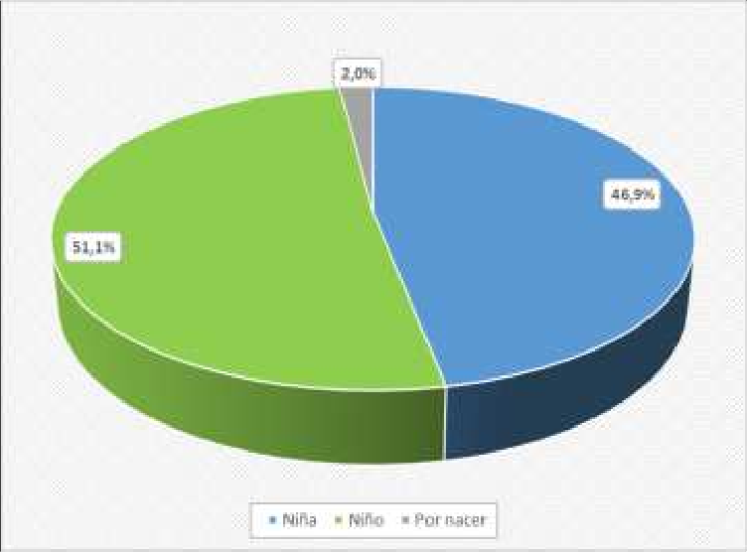
3 Unidad Operativa se entiende como la Unidad que realiza la intervención, pudiendo ser una de las 15 Unidades Regionales de Adopción o una de las 3 Fundaciones u Organismos colaboradores del área de adopción.

Gráfico 2: Porcentaje de niños/as con causa de susceptibilidad iniciada, según Edad y Unidad Operativa. Año 2018

Table 6
Fuente: Base de Datos ADOPSEN
Tabla 3. Número de niños/as con causa de susceptibilidad iniciada, según causales invocadas en el Tribunal. Año 2018
CAUSALES | TOTAL | % TOTAL
CESIÓN NORMAL (ART. 9) | 94 | 16.9%
CESIÓN EN VIENTRE (ART. 10) | 12 | 2.2%
INHABILIDAD (ART. 12 N°1) | 93 | 16.7%
ABANDONO (ART. 12 N°2) | 4 | 0.7%
ÁNIMO MANIFIESTO (ART. 12 N°3) | 3 | 0.5%
INHABILIDAD Y ABANDONO | 121 | 21.8%
INHABILIDAD Y ÁNIMO MANIFIESTO | 71 | 12.8%
ABANDONO Y ÁNIMO MANIFIESTO | 3 | 0.5%
INHABILIDAD, ABANDONO Y ÁNIMO MANIFIESTO | 155 | 27.9%
TOTAL | 556 | 100.0%
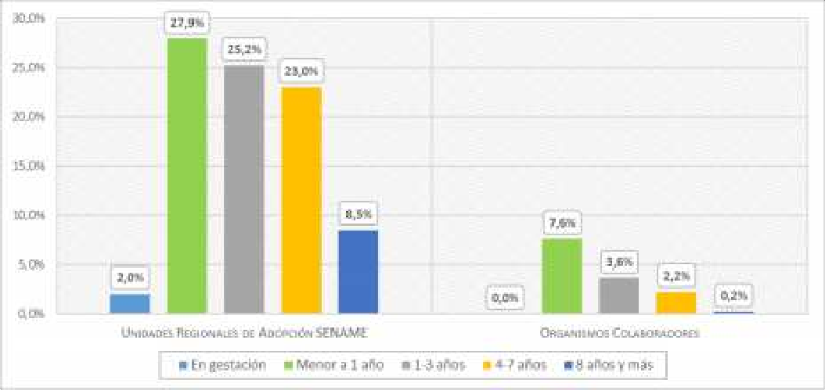
Fuente: Base de Datos ADOPSEN

Table 7
Gráfico 3: Porcentaje de niños/as con causa de susceptibilidad iniciada, según causales invocadas en el Tribunal. Año 2018

Fuente: Base de Datos ADOPSEN
Tabla 4. Tiempo de espera de los niños/as desde que son declarados susceptibles de ser adoptados hasta el enlace. Año 2018
TIEMPO ESPERA |  | UNIDAD OPERATIVA (U0) |  | TOTAL
 |  | UNIDADES REGIONALES DE ADOPCIÓN SENAME | ORGANISMOS COLABORADORES
HASTA 5 MESES | Recuento | 210 | 53 | 263
 | % dentro UO | 68.6% | 82.8% | 71.1%
ENTRE 6 A 11 MESES | Recuento | 49 | 6 | 55
 | % dentro UO | 16.0% | 9.4% | 14.9%
ENTRE 12 A 17 MESES | Recuento | 38 | 4 | 42
 | % dentro UO | 12.4% | 6.3% | 11.4%
18 Y MÁS MESES | Recuento | 9 | 1 | 10
 | % dentro UO | 2.9% | 1.6% | 2.7%
TOTAL | Recuento | 306 | 64 | 370
 | % dentro UO | 100.0% | 100.0% | 100.0%
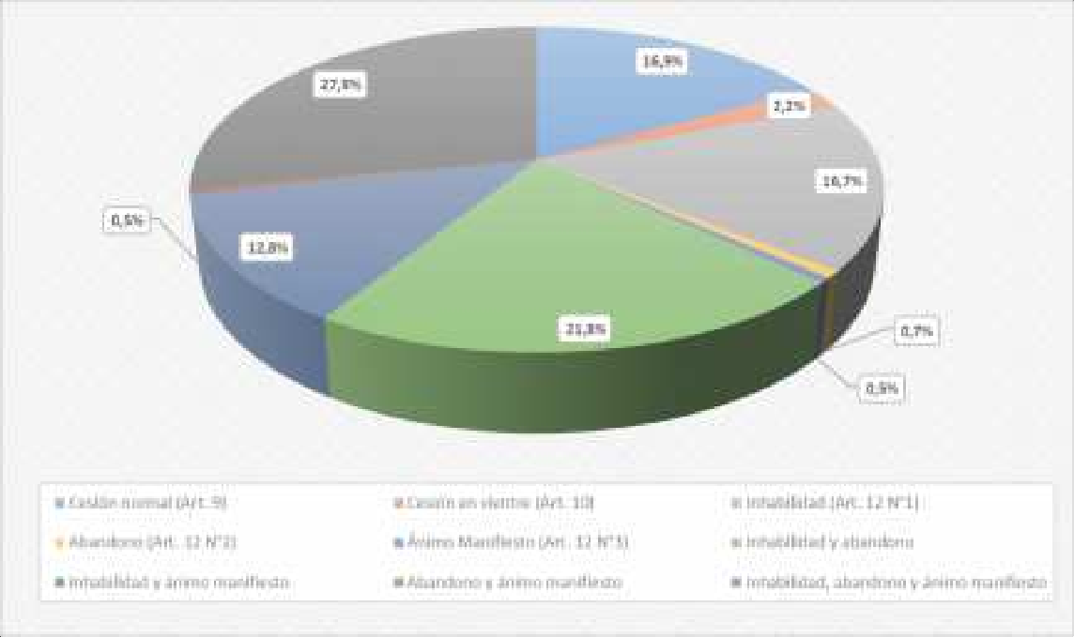
Fuente: SENAINFO DEPLAE

Table 8
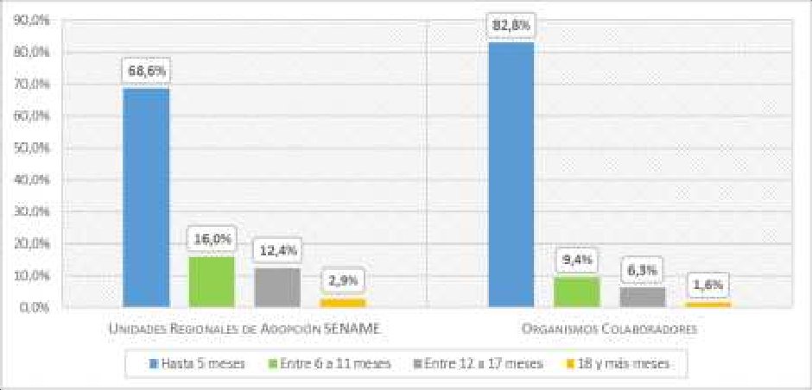
Gráfico 4: Tiempo de espera de los niños desde que son declarados susceptibles de ser adoptados hasta el enlace, según Unidad Operativa. Año 2018
Fuente: Base de Datos ADOPSEN
Tabla 5. Tiempo promedio de espera de los niños/as desde que son declarados susceptibles de ser adoptados hasta el enlace. Año 2018
TIEMPO DE ESPERA | UNIDAD OPERATIVA
 | UNIDADES REGIONALES DE ADOPCIÓN SENAME |  | ORGANISMOS COLABORADORES |  | TOTAL
PROMEDIO EN DÍAS* | 160.3 |  | 95.0 |  | 149.0
PROMEDIO EN MESES* | 5.3 |  | 3.1 |  | 4.9
Fuente: Base de Datos ADOPSEN *Para calcular el tiempo promedio en días y meses, se realiza una resta de la fecha de enlace con la fecha de declaración de susceptibilidad, la que deriva en una sumatoria con la cantidad de días de espera de niños/as, que luego es promediada y entrega el promedio en días y meses
Tabla 6. Tiempo de espera de los niños desde que son declarados susceptibles de ser adoptados hasta el enlace, según edad al enlace del niño. Año 2018
TIEMPO DE ESPERA |  | RANGO DE EDAD |  |  |  |  | TOTAL
 |  | MENOS DE 1 AÑO |  | 1 Y 2 AÑOS |  | 3 Y MÁS AÑOS
HASTA 5 MESES | Recuento | 123 |  | 75 |  | 65 | 263
 | % del total | 33.2% |  | 20.3% |  | 17.6% | 71.1%
ENTRE 6 A 11 MESES | Recuento | 1 |  | 6 |  | 48 | 55
 | % del total | 0.3% |  | 1.6% |  | 13.0% | 14.9%
ENTRE 12 A 17 MESES | Recuento | 1 |  | 5 |  | 36 | 42
 | % del total | 0.3% |  | 1.4% |  | 9.7% | 11.4%
18 Y MÁS MESES | Recuento | 0 |  | 0 |  | 10 | 10
 | % del total | 0.0% |  | 0.0% |  | 2.7% | 2.7%
TOTAL | Recuento | 125 |  | 86 |  | 159 | 370
 | % del total | 33.8% |  | 23.2% |  | 43.0% | 100.0%
Fuente: Base de Datos ADOPSEN
Tabla 7. Tiempo promedio de espera de los niños/as desde que son declarados susceptibles de ser adoptados hasta el enlace, según edad al enlace del niño. Año 2018

Table 12
PAÍS DE DESTINO |  |  |  | RANGO EDAD |  |  |  |  |  |  |  |  |  | TOTAL
 |  |  |  | MENOS DE UN AÑO |  |  | 1 -3 AÑOS |  | 4-7 AÑOS |  |  | 8 Y MÁS AÑOS
AUSTRALIA | Recuento |  |  | 0 |  |  | 0 |  | 1 |  |  | 1 |  | 2
 | % del total |  |  | 0.0% |  |  | 0.0% |  | 0.3% |  |  | 0.3% |  | 0.5%
FRANCIA | Recuento |  |  | 0 |  |  | 1 |  | 4 |  |  | 6 |  | 11
 | % del total |  |  | 0.0% |  |  | 0.3% |  | 1.1% |  |  | 1.6% |  | 3.0%
ITALIA | Recuento |  |  | 0 |  |  | 1 |  | 10 |  |  | 13 |  | 24
 | % del total |  |  | 0.0% |  |  | 0.3% |  | 2.7% |  |  | 3.5% |  | 6.5%
TOTAL | Recuento |  |  | 125 |  |  | 110 |  | 97 |  |  | 38 |  | 370
 | % del total |  |  | 33.8% |  |  | 29.7% |  | 26.2% |  |  | 10.3% |  | 100.0%
Fuente: Base de Datos ADOPSEN
Gráfico 5: Número de niños/as con enlace adoptivo, según edad y país de destino. Año 2018
Fuente: Base de Datos ADOPSEN
Tabla 11. Número de niños/as con enlace adoptivo nacional, según Edad. Año 2018
AÑO |  | MENOS DE UN AÑO |  |  | 1 -3 AÑOS |  |  | 4-7 AÑOS |  |  | 8 Y MÁS AÑOS |  |  | TOTAL
2018 |  | 125 |  |  | 108 |  |  | 82 |  |  | 18 |  |  | 333
% RESPECTO AL TOTAL |  | 37.5% |  |  | 32.4% |  |  | 24.6% |  |  | 5.4% |  |  | 100.0%
Fuente: Base de Datos ADOPSEN
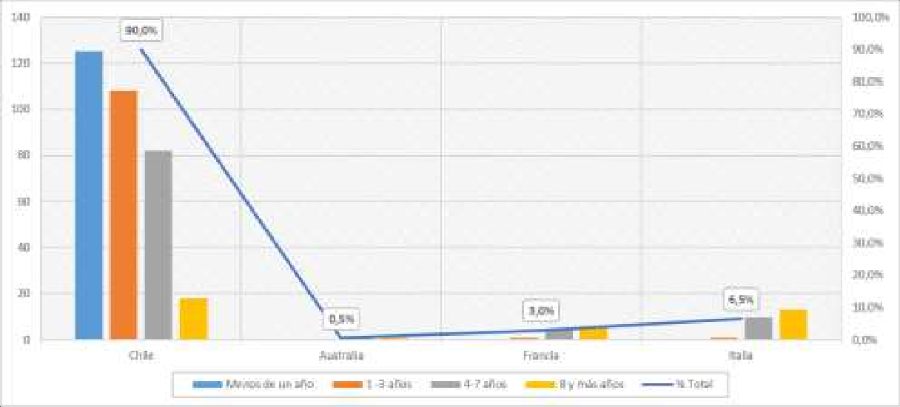
Tabla 12. Número de niños/as con enlace adoptivo, seg ún estado civil de solicitantes nacionales y Unidad Operativa. Año 2018

ESTADO CIVIL SOLICITANTE |  |  |  |  |  | UNIDAD OPERATIVA (UO) |  |  |  |  |  |  | TOTAL
 |  |  |  |  |  | UNIDADES REGIONALES DE ADOPCIÓN SENAME |  |  |  | ORGANISMOS COLABORADORES
MATRIMONIOS |  |  | Recuento |  |  | 258 |  |  |  | 61 |  |  | 319

Table 16
REGIÓN |  | SEXO CONSULTANTE |  |  |  |  |  |  |  |  |  |  |  |  | TOTAL |  |  | % TOTAL
 |  | MASCULINO |  |  |  |  |  | FEMENINO
 |  | RECUENTO |  |  | % DEL TOTAL |  |  | RECUENTO |  |  | % DEL TOTAL
XII |  | 0 |  |  | 0.0% |  |  | 1 |  |  | 0.4% |  |  |  | 1 |  |  | 0.4%
XIII |  | 0 |  |  | 0.0% |  |  | 18 |  |  | 7.9% |  |  |  | 18 |  |  | 7.9%
XIV |  | 0 |  |  | 0.0% |  |  | 7 |  |  | 3.1% |  |  |  | 7 |  |  | 3.1%
XV |  | 0 |  |  | 0.0% |  |  | 6 |  |  | 2.6% |  |  |  | 6 |  |  | 2.6%
TOTAL |  | 1 |  |  | 0.4% |  |  | 228 |  |  | 99.6% |  |  |  | 229 |  |  | 100.0%
Fuente: Base de Datos ADOPSEN
Tabla 18. Número de personas en conflicto con su parentalidad atendidas, según Edad y Región. Año 2018
REGIÓN | RANGO EDAD
 | MENOS DE 18 AÑOS |  |  |  | 18-25 AÑOS |  |  |  | 26-35 AÑOS |  |  |  | 36 Y MÁS AÑOS |  |  |  |  |  | TOTAL
 | RECUENTO |  |  | % DEL TOTAL | RECUENTO |  | % DEL TOTAL |  | RECUENTO |  |  | % DEL TOTAL | RECUENTO |  |  | % DEL TOTAL |  |  | RECUENTO | % DEL TOTAL
FCH | 1 |  |  | 0.4% | 6 |  | 2.6% |  | 9 |  |  | 3.9% | 3 |  |  | 1.3% |  |  | 19 | 8.3%
FSJ | 4 |  |  | 1.7% | 41 |  | 17.9% |  | 23 |  |  | 10.0% | 8 |  |  | 3.5% |  |  | 76 | 33.2%
I | 0 |  |  | 0.0% | 4 |  | 1.7% |  | 4 |  |  | 1.7% | 2 |  |  | 0.9% |  |  | 10 | 4.4%
II | 1 |  |  | 0.4% | 2 |  | 0.9% |  | 6 |  |  | 2.6% | 2 |  |  | 0.9% |  |  | 11 | 4.8%
III | 0 |  |  | 0.0% | 2 |  | 0.9% |  | 2 |  |  | 0.9% | 3 |  |  | 1.3% |  |  | 7 | 3.1%
IV | 0 |  |  | 0.0% | 1 |  | 0.4% |  | 1 |  |  | 0.4% | 1 |  |  | 0.4% |  |  | 3 | 1.3%
V | 0 |  |  | 0.0% | 3 |  | 1.3% |  | 1 |  |  | 0.4% | 1 |  |  | 0.4% |  |  | 5 | 2.2%
VI | 0 |  |  | 0.0% | 1 |  | 0.4% |  | 3 |  |  | 1.3% | 0 |  |  | 0.0% |  |  | 4 | 1.7%
VII | 0 |  |  | 0.0% | 3 |  | 1.3% |  | 4 |  |  | 1.7% | 1 |  |  | 0.4% |  |  | 8 | 3.5%
VIII | 4 |  |  | 1.7% | 4 |  | 1.7% |  | 1 |  |  | 0.4% | 3 |  |  | 1.3% |  |  | 12 | 5.2%
IX | 2 |  |  | 0.9% | 14 |  | 6.1% |  | 1 |  |  | 0.4% | 6 |  |  | 2.6% |  |  | 23 | 10.0%
X | 2 |  |  | 0.9% | 5 |  | 2.2% |  | 6 |  |  | 2.6% | 1 |  |  | 0.4% |  |  | 14 | 6.1%
XII | 0 |  |  | 0.0% | 4 |  | 1.7% |  | 1 |  |  | 0.4% | 0 |  |  | 0.0% |  |  | 5 | 2.2%
XII | 0 |  |  | 0.0% | 0 |  | 0.0% |  | 1 |  |  | 0.4% | 0 |  |  | 0.0% |  |  | 1 | 0.4%
XIII | 0 |  |  | 0.0% | 6 |  | 2.6% |  | 10 |  |  | 4.4% | 2 |  |  | 0.9% |  |  | 18 | 7.9%
XIV | 1 |  |  | 0.4% | 5 |  | 2.2% |  | 0 |  |  | 0.0% | 1 |  |  | 0.4% |  |  | 7 | 3.1%
XV | 1 |  |  | 0.4% | 3 |  | 1.3% |  | 2 |  |  | 0.9% | 0 |  |  | 0.0% |  |  | 6 | 2.6%
TOTAL | 16 |  |  | 7.0% | 104 |  | 45.4% |  | 75 |  |  | 32.8% | 34 |  |  | 14.8% |  |  | 229 | 100.0%
Fuente: Base de Datos ADOPSEN
Tabla 19. Número de personas en conflicto con su parentalidad atendidas, según Edad y Unidad Operativa. Año 2018
RANGO EDAD |  |  | UNIDAD OPERATIVA
 |  |  | UNIDADES REGIONALES DE ADOPCIÓN SENAME |  |  |  |  | ORGANISMOS COLABORADORES |  |  |  |  |  | TOTAL
 |  |  | RECUENTO |  |  | % N COLUMNA |  | RECUENTO |  | % N COLUMNA |  |  |  | RECUENTO |  |  | % TOTAL
MENOS DE 18 AÑOS |  |  | 11 |  |  | 8.2% |  | 5 |  | 5.3% |  |  |  | 16 |  |  | 7.0%
18-25 AÑOS |  |  | 57 |  |  | 42.5% |  | 47 |  | 49.5% |  |  |  | 104 |  |  | 45.4%
26-35 AÑOS |  |  | 43 |  |  | 32.1% |  | 32 |  | 33.7% |  |  |  | 75 |  |  | 32.8%
36 Y MÁS AÑOS |  |  | 23 |  |  | 17.2% |  | 11 |  | 11.6% |  |  |  | 34 |  |  | 14.8%
TOTAL |  |  | 134 |  |  | 100.0% |  | 95 |  | 100.0% |  |  |  | 229 |  |  | 100.0%
Fuente: Base de Datos ADOPSEN
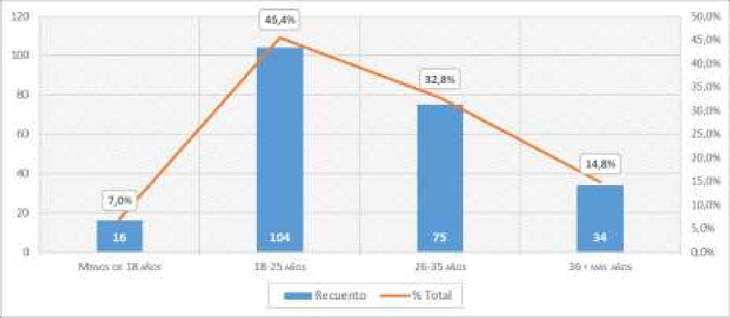
Gráfico 6: Número de personas en conflicto con su parentalidad atendidas, según Edad. Año 2018
Fuente: Base de Datos ADOPSEN

Table 19
Fuente: Base de Datos ADOPSEN
Gráfico 7: Porcentaje de personas consultantes para adopción según resultado de la consulta. Año 2018
Fuente: Base de Datos ADOPSEN
Tabla 22. Número de personas/matrimonios declarados idóneos, según Edad* y Residencia. Año 2018
País | Rango edad |  |  |  |  |  |  |  | Total | % total
 | Menos de 38 años |  | 38-43 años |  | 44-49 años |  | 50 y más años
 | Recuento | % total | Recuento | % total | Recuento | % total | Recuento | % total
Chile | 98 | 27.5% | 136 | 38.2% | 93 | 26.1% | 21 | 5.9% | 348 | 97.8%
Francia | 0 | 0.0% | 2 | 0.6% | 1 | 0.3% | 1 | 0.3% | 4 | 1.1%
Italia | 0 | 0.0% | 0 | 0.0% | 3 | 0.8% | 1 | 0.3% | 4 | 1.1%
Subtotal extranjeros | 0 | 0.0% | 2 | 0.6% | 4 | 1.1% | 2 | 0.6% | 8 | 2.2%
Total | 98 | 27.5% | 138 | 38.8% | 97 | 27.2% | 23 | 6.5% | 356 | 100.0%
Fuente: Base de Datos ADOPSEN * Para efectos de construcción de esta Tabla y tratándose de matrimonios, se consideró la edad de la cónyuge
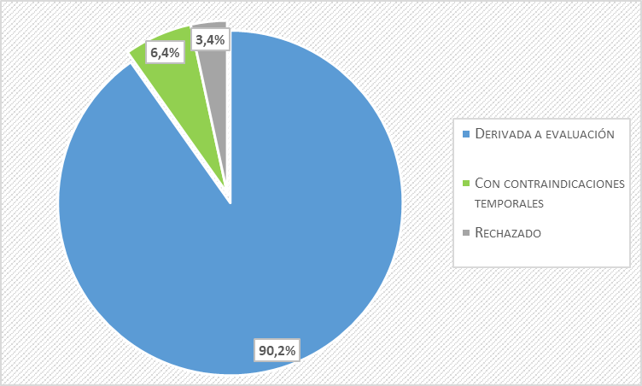
Tabla 23. Número de personas/matrimonios nacionales declarados idóneos según Estado Civil y Unidad Operativa. Año 2018

Table 22
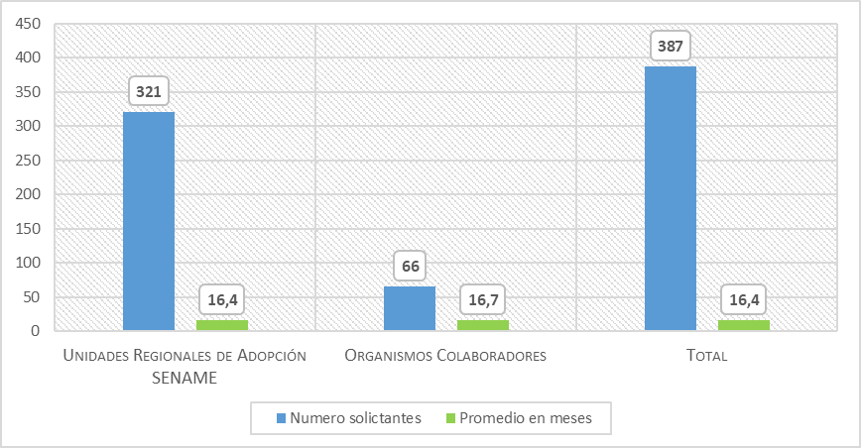
Gráfico 8: . Número solicitantes nacionales y Tiempo de Espera de desde su idoneidad hasta el enlace, según Unidad Operativa. Año 2018
Fuente: Base de Datos ADOPSEN
Tabla 29. Tiempo de espera de solicitantes nacionales desde su idoneidad hasta el enlace, según edad del niño/a al momento de ser enlazado. Año 2018
TIEMPO ESPERA | RANGO EDAD DEL NIÑO/A AL ENLACE
 | MENOS DE 1 AÑO |  |  |  | 1 Y 2 AÑOS |  |  | 3 Y MÁS AÑOS |  |  | TOTAL
 | RECUENTO |  | % TOTAL |  | RECUENTO | % TOTAL |  | RECUENTO |  | % TOTAL | RECUENTO | % TOTAL
HASTA 5 MESES | 27 |  | 8.1% |  | 17 | 5.1% |  | 36 |  | 10.8% | 80 | 24.0%
ENTRE 6 Y 11 MESES | 22 |  | 6.6% |  | 17 | 5.1% |  | 31 |  | 9.3% | 70 | 21.0%
ENTRE 12 Y 17 MESES | 21 |  | 6.3% |  | 13 | 3.9% |  | 24 |  | 7.2% | 58 | 17.4%
18 Y MÁS MESES | 55 |  | 16.5% |  | 37 | 11.1% |  | 33 |  | 9.9% | 125 | 37.5%
TOTAL | 125 |  | 37.5% |  | 84 | 25.2% |  | 124 |  | 37.2% | 333 | 100.0%
Fuente: Base de Datos ADOPSEN
Tabla 30. Tiempo promedio de espera de solicitantes nacionales desde su idoneidad hasta el enlace, según edad del niño/a al momento de ser enlazado. Año 2018
TIEMPO ESPERA |  | RANGO EDAD DEL NIÑO/A AL ENLACE
 |  | MENOS DE 1 AÑO |  | 1 Y 2 AÑOS |  |  | 3 Y MÁS AÑOS |  | TOTAL
 |  | MEDIA |  | MEDIA |  |  | MEDIA |  | MEDIA
PROMEDIO EN DÍAS |  | 552 |  | 533 |  |  | 426 |  | 500
PROMEDIO EN MESES |  | 18.1 |  | 17.5 |  |  | 14.0 |  | 16.4
Fuente: Base de Datos ADOPSEN

Table 24
REGIÓN |  | ESTADO CIVIL |  |  |  |  |  |  |  | TOTAL |  | % TOTAL
 |  | MATRIMONIO |  |  |  | OTROS
 |  | RECUENTO |  | % TOTAL |  | RECUENTO |  | % TOTAL
FCH |  | 10 |  | 2.4% |  | 1 |  | 0.2% |  | 11 |  | 2.6%
FSJ |  | 2 |  | 0.5% |  | 0 |  | 0.0% |  | 2 |  | 0.5%
TOTAL |  | 402 |  | 95.3% |  | 20 |  | 4.7% |  | 422 |  | 100.0%
Fuente: Base de Datos ADOPSEN * Corresponden a Solteros/as, Viudo/a, Divorciado/a
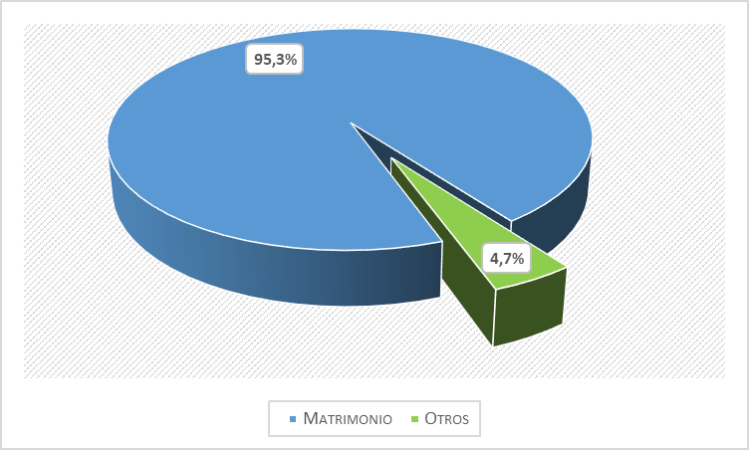
Gráfico 10: Porcentaje de personas consultantes para Regularización según Estado Civil. Año 2018
Fuente: Base de datos ADOPSEN
Tabla 32. Número de familias mono y bi parentales consultantes para regularización, según Resultado de la consulta y Región. Año 2018
REGIÓN | RESULTADO DE LA CONSULTA |  |  |  |  |  |  |  |  |  |  |  | TOTAL | % TOTAL
 | DERIVADA A EVALUACIÓN |  |  |  | CON CONTRAINDICACIONES TEMPORALES |  |  |  | RECHAZADO
 | RECUENTO |  | % TOTAL |  | RECUENTO |  | % TOTAL |  | RECUENTO |  | % TOTAL
I | 9 |  | 2.1% |  | 3 |  | 0.7% |  | 0 |  | 0.0% |  | 12 | 2.8%
II | 46 |  | 10.9% |  | 14 |  | 3.3% |  | 0 |  | 0.0% |  | 60 | 14.2%
III | 13 |  | 3.1% |  | 0 |  | 0.0% |  | 0 |  | 0.0% |  | 13 | 3.1%
IV | 27 |  | 6.4% |  | 1 |  | 0.2% |  | 0 |  | 0.0% |  | 28 | 6.6%
V | 65 |  | 15.4% |  | 3 |  | 0.7% |  | 0 |  | 0.0% |  | 68 | 16.1%
VI | 20 |  | 4.7% |  | 4 |  | 0.9% |  | 0 |  | 0.0% |  | 24 | 5.7%
VII | 9 |  | 2.1% |  | 0 |  | 0.0% |  | 0 |  | 0.0% |  | 9 | 2.1%
VIII | 14 |  | 3.3% |  | 1 |  | 0.2% |  | 3 |  | 0.7% |  | 18 | 4.3%
IX | 24 |  | 5.7% |  | 0 |  | 0.0% |  | 0 |  | 0.0% |  | 24 | 5.7%
X | 18 |  | 4.3% |  | 0 |  | 0.0% |  | 0 |  | 0.0% |  | 18 | 4.3%
XI | 5 |  | 1.2% |  | 0 |  | 0.0% |  | 1 |  | 0.2% |  | 6 | 1.4%
XII | 9 |  | 2.1% |  | 1 |  | 0.2% |  | 0 |  | 0.0% |  | 10 | 2.4%
XIII | 82 |  | 19.4% |  | 12 |  | 2.8% |  | 0 |  | 0.0% |  | 94 | 22.3%
XIV | 9 |  | 2.1% |  | 0 |  | 0.0% |  | 1 |  | 0.2% |  | 10 | 2.4%
XV | 12 |  | 2.8% |  | 3 |  | 0.7% |  | 0 |  | 0.0% |  | 15 | 3.6%
FCH | 11 |  | 2.6% |  | 0 |  | 0.0% |  | 0 |  | 0.0% |  | 11 | 2.6%
FSJ | 2 |  | 0.5% |  | 0 |  | 0.0% |  | 0 |  | 0.0% |  | 2 | 0.5%
TOTAL | 375 |  | 88.9% |  | 42 |  | 10.0% |  | 5 |  | 1.2% |  | 422 | 100.0%

Table 26
Tabla 34. Número de niños/as con familia declarada idónea para regularización, según Edad y Unidad Operativa. Año 2018
RANGO DE EDAD | UNIDAD OPERATIVA
 | UNIDADES REGIONALES DE ADOPCIÓN SENAME |  | ORGANISMOS COLABORADORES |  | TOTAL
 | RECUENTO | % N COLUMNA | RECUENTO | % N COLUMNA | RECUENTO | % TOTAL
MENOS DE 6 AÑOS | 20 | 9.9% | 1 | 11.1% | 21 | 9.9%
6-12 AÑOS | 97 | 47.8% | 3 | 33.3% | 100 | 47.2%
13 Y MÁS AÑOS | 86 | 42.4% | 5 | 55.6% | 91 | 42.9%
TOTAL | 203 | 100.0% | 9 | 100.0% | 212 | 100.0%
Fuente: Base de Datos ADOPSEN
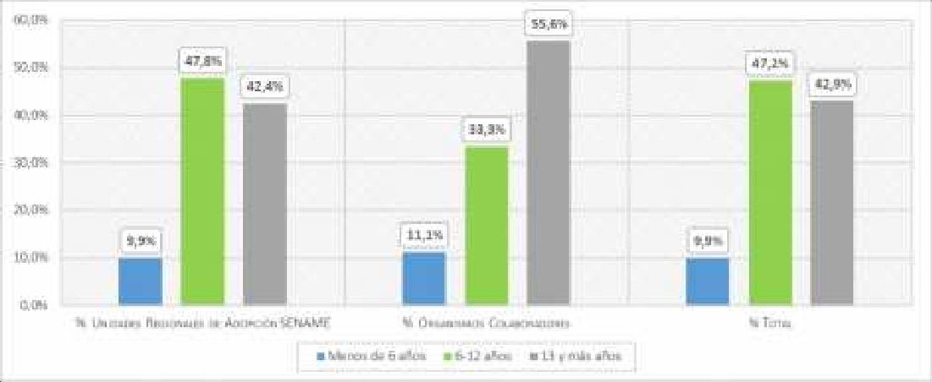
Gráfico 11: Distribución de niños/as con familia declarada idónea para regularización, según Edad y Unidad Operativa.2018
Fuente: Base de Datos ADOPSEN

Table 28
PAÍS DE RESIDENCIA |  | RANGO EDAD |  |  | TOTAL
 |  | MENOS DE 23 AÑOS | 23-29 AÑOS | 30 Y MÁS AÑOS
ITALIA | Recuento | 4 | 0 | 2 | 6
 | % del total | 1.5% | 0.0% | 0.7% | 2.2%
MÉXICO | Recuento | 0 | 0 | 2 | 2
 | % del total | 0.0% | 0.0% | 0.7% | 0.7%
NORUEGA | Recuento | 1 | 0 | 1 | 2
 | % del total | 0.4% | 0.0% | 0.4% | 0.7%
PERÚ | Recuento | 0 | 0 | 1 | 1
 | % del total | 0.0% | 0.0% | 0.4% | 0.4%
SUECIA | Recuento | 0 | 0 | 4 | 4
 | % del total | 0.0% | 0.0% | 1.5% | 1.5%
SUIZA | Recuento | 0 | 0 | 2 | 2
 | % del total | 0.0% | 0.0% | 0.7% | 0.7%
SUBTOTAL EXTRANJEROS | Recuento | 6 | 3 | 27 | 36
 | % del total | 2.2% | 1.1% | 9.8% | 13.1%
TOTAL | Recuento | 63 | 52 | 160 | 275
 | % del total | 22.9% | 18.9% | 58.2% | 100.0%
Fuente: Base de Datos ADOPSEN
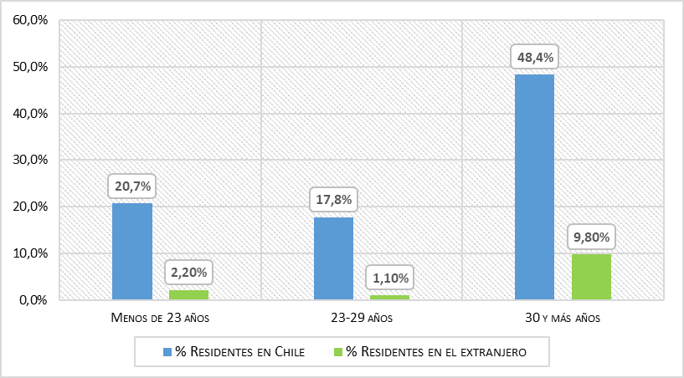
Gráfico 12: Distribución de personas en búsqueda de sus orígenes, según Edad y Residencia. Año 2018
Fuente: Base de Datos ADOPSEN

Table 29
Tabla 36. Número de personas en búsqueda de sus orígenes atendidas según sexo y país de residencia. Año 2018
PAÍS DE RESIDENCIA | SEXO
 | FEMENINO |  |  | MASCULINO
 | RECUENTO | % TOTAL CASOS |  | RECUENTO |  | % TOTAL CASOS
ALEMANIA | 2 | 0.7% |  | 1 |  | 0.4%
ARGENTINA | 2 | 0.7% |  | 2 |  | 0.7%
BÉLGICA | 2 | 0.7% |  | 1 |  | 0.4%
CHILE | 146 | 53.1% |  | 93 |  | 33.8%
ESPAÑA | 1 | 0.4% |  | 0 |  | 0.0%
ESTADOS UNIDOS | 1 | 0.4% |  | 1 |  | 0.4%
FRANCIA | 4 | 1.5% |  | 2 |  | 0.7%
ITALIA | 5 | 1.8% |  | 1 |  | 0.4%
MÉXICO | 2 | 0.7% |  | 0 |  | 0.0%
NORUEGA | 2 | 0.7% |  | 0 |  | 0.0%
PERÚ | 0 | 0.0% |  | 1 |  | 0.4%
SUECIA | 3 | 1.1% |  | 1 |  | 0.4%
SUIZA | 1 | 0.4% |  | 1 |  | 0.4%
TOTAL | 171 | 62.2% |  | 104 |  | 37.8%
Fuente: Base de Datos ADOPSEN
Tabla 37. Número de personas en búsqueda de sus orígenes atendidas según sexo y resultado. Año 2018
RESULTADO |  |  | SEXO
 |  |  | Femenino |  |  |  | Masculino |  | Total
 |  |  | Recuento |  | % total |  | Recuento | % total | Recuento | % total
CASOS EN TRAMITACIÓN |  |  | 145 |  | 52.7% |  | 88 | 32.0% | 233 | 84.7%
FINALIZADO CON ENTREGA DE ANTECEDENTES F.O. 11(DESARCHIVO EXPEDIENTE) |  |  | 1 |  | 0.4% |  | 0 | 0.0% | 1 | 0.4%
FINALIZADO LUEGO DE BÚSQUEDA POSITIVA SIN ENCUENTRO POR NEGATIVA F.O. |  |  | 1 |  | 0.4% |  | 3 | 1.1% | 4 | 1.5%
ENCUENTRO O CONTACTO CON F.O. |  |  | 4 |  | 1.5% |  | 2 | 0.7% | 6 | 2.2%
INTERESADO/A NO TENÍA AFILIACIÓN ADOPTIVA |  |  | 4 |  | 1.5% |  | 2 | 0.7% | 6 | 2.2%
CERRADO POR IMPOSIBILIDAD DE CONTINUAR CON BÚSQUEDA DE F.O. (NO SE CUENTA CON INFORMACIÓN COMO DIRECCIÓN O LOS ANTECEDEN |  |  | 2 |  | 0.7% |  | 0 | 0.0% | 2 | 0.7%
CERRADO POR DESISTIMIENTO DEL INTERESADO EN CONTINUAR CON LA BÚSQUEDA DE F.O. |  |  | 2 |  | 0.7% |  | 0 | 0.0% | 2 | 0.7%
CERRADO POR NO RESPUESTA DE LA PERSONA LUEGO QUE SE INSCRIBE EN EL SISTEMA |  |  | 11 |  | 4.0% |  | 9 | 3.3% | 20 | 7.3%
SIN INFORMACIÓN |  |  | 1 |  | 0.4% |  | 0 | 0.0% | 1 | 0.4%
TOTAL |  |  | 171 |  | 62.2% |  | 104 | 37.8% | 275 | 100.0%
Fuente: Base de Datos ADOPSEN
11 F.O. significa familia de origen.

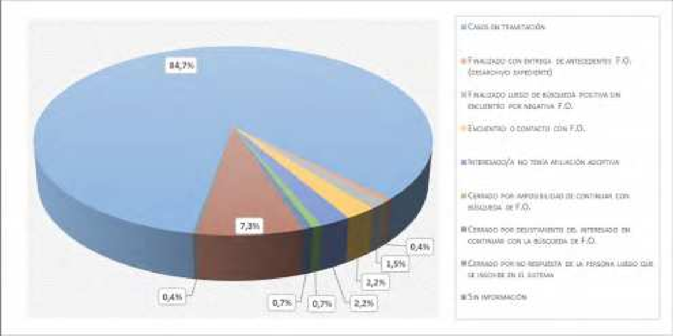
Gráfico 13: Distribución de personas en búsqueda de sus orígenes según resultado. Año 2018

Table 34
Gráfico 14. Porcentaje de atenciones realizadas en programas y residencias de adopción según modalidad de intervención. Año 2018
Fuente: SENAINFO DEPLAE
Tabla 43. Atenciones en Programas y Residencias de Adopción, según modalidad y sexo. Año 2018
MODELO |  |  |  |  | SEXO |  |  | TOTAL
 |  |  |  |  | HOMBRES |  | MUJERES
FAE - PROGRAMA DE FAMILIA DE ACOGIDA ESPECIALIZADA |  |  |  | Recuento | 20 |  | 9 | 29
 |  |  |  | % del total | 2.9% |  | 1.3% | 4.2%
PRI - PROGRAMA INTERVENCIÓN Y PREPARACIÓN PARA LA INTEGRACIÓN DE NIÑOS EN FAMILIA ALTERNATIVA |  |  |  | Recuento | 304 |  | 289 | 593
 |  |  |  | % del total | 44.1% |  | 41.9% | 85.9%
RLP- RESIDENCIA DE PROTECCIÓN PARA LACTANTES Y PREESCOLARES |  |  |  | Recuento | 23 |  | 25 | 48
 |  |  |  | % del total | 3.3% |  | 3.6% | 7.0%
RPP - RESIDENCIA DE PROTECCIÓN PARA PREESCOLARES |  |  |  | Recuento | 11 |  | 9 | 20
 |  |  |  | % del total | 1.6% |  | 1.3% | 2.9%
TOTAL |  |  |  | RECUENTO | 358 |  | 332 | 690
 |  |  |  | % DEL TOTAL | 51.9% |  | 48.1% | 100%
Fuente: SENAINFO DEPLAE
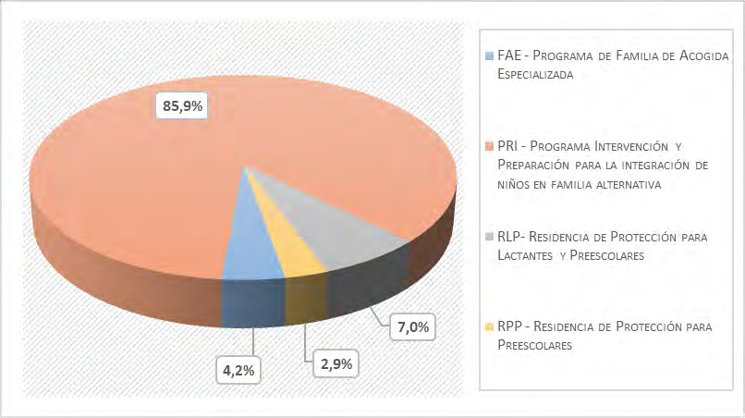
Tabla 44. Atenciones en Programas y Residencias de Adopción, según tramo de edad y modalidad. Año 2018

TRAMO DE EDAD |  | MODELO |  |  |  |  |  | TOTAL
 |  | FAE - PROGRAMA DE FAMILIA DE ACOGIDA ESPECIALIZADA | PRI - PROGRAMA INTERVENCIÓN Y PREPARACIÓN PARA LA INTEGRACIÓN DE NIÑOS EN FAMILIA ALTERNATIVA |  | RLP- RESIDENCIA DE PROTECCIÓN PARA LACTANTES Y PREESCOLARES | RPP - RESIDENCIA DE PROTECCIÓN PARA PREESCOLARES
0 - 3 AÑOS | Recuento | 27 | 80 |  | 45 | 20 |  | 172
 | % dentro de modelo | 93.1% | 13.5% |  | 93.8% | 100.0% |  | 24.9%
4 - 8 AÑOS | Recuento | 2 | 369 |  | 3 | 0 |  | 374
 | % dentro de modelo | 6.9% | 62.2% |  | 6.3% | 0.0% |  | 54.2%

Table 35
TRAMO DE EDAD |  | MODELO |  |  |  | TOTAL
 |  | FAE - PROGRAMA DE FAMILIA DE ACOGIDA ESPECIALIZADA | PRI - PROGRAMA INTERVENCIÓN Y PREPARACIÓN PARA LA INTEGRACIÓN DE NIÑOS EN FAMILIA ALTERNATIVA | RLP- RESIDENCIA DE PROTECCIÓN PARA LACTANTES Y PREESCOLARES | RPP - RESIDENCIA DE PROTECCIÓN PARA PREESCOLARES
9 - 13 AÑOS | Recuento | 0 | 130 | 0 | 0 | 130
 | % dentro de modelo | 0.0% | 21.9% | 0.0% | 0.0% | 18.8%
14 – 18 AÑOS | Recuento | 0 | 14 | 0 | 0 | 14
 | % dentro de modelo | 0.0% | 2.4% | 0.0% | 0.0% | 2.0%
TOTAL | Recuento | 29 | 593 | 48 | 20 | 690
 | % dentro de modelo | 100% | 100% | 100% | 100% | 100%
Fuente: SENAINFO DEPLAE
Gráfico 15. Distribución etaria de los niños y niñas atendidas en programas y residencias de adopción. Año 2018
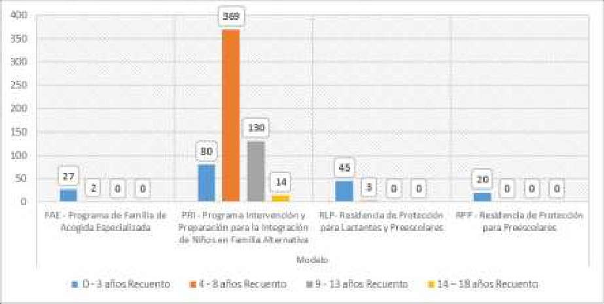
Fuente: SENAINFO DEPLAE

Table 53
SEXO | MODELO |  | TRAMO EDAD |  |  |  |  |  | TOTAL
 |  |  | PRIMERA INFANCIA I (0 A 3 AÑOS) | PRIMERA INFANCIA II (4 A 8 AÑOS) | SEGUNDA INFANCIA (9 A 13 AÑOS) | ADOLESCENTE (14 A 18 AÑOS) | MAYORES DE 18 AÑOS | EN GESTACIÓN
 | Maltrato | % del total | 0.4% | 8.0% | 11.1% | 8.1% | 0.0% | 0.0% | 27.7%
 | Total | Recuento | 8,134 | 33,245 | 41,039 | 46,025 | 187 | 44 | 128,674
 |  | % del total | 6.3% | 25.8% | 31.9% | 35.8% | 0.1% | 0.0% | 100.0%
Fuente: SENAINFO DEPLAE
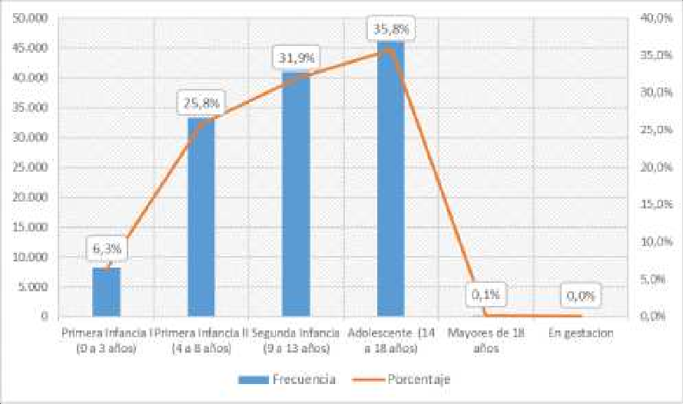
Gráfico 18. Distribución etaria de las atenciones realizadas en la línea ambulatoria. Año 2018
Fuente: SENAINFO DEPLAE

Table 60
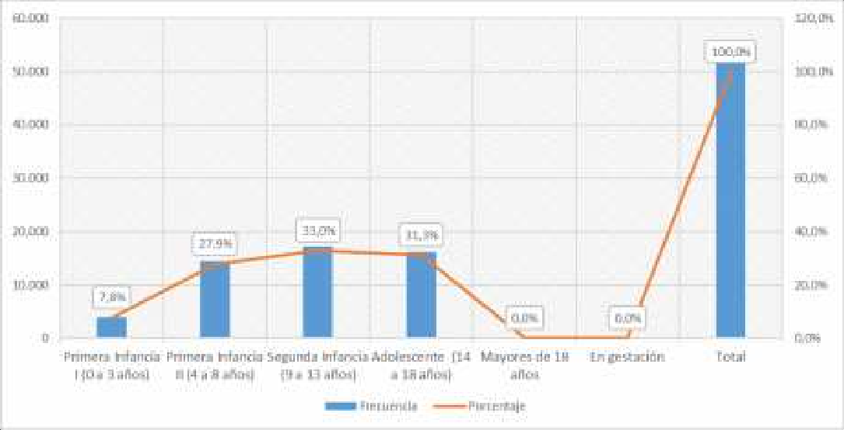
Fuente. SENAINFO DEPLAE
Gráfico 20. Distribución etaria de los NNA ingresados a la linea ambulatoria. Año 2018
Fuente: SENAINFO DEPLAE
Tabla 67. Ingresos a linea de atención ambulatoria, según categoría causal de ingreso, tramo de edad y sexo. Año 2018
SEXO | CATEGORÍA CAUSAL DE INGRESO |  | TRAMO EDAD |  |  |  |  |  | TOTAL
 |  |  | PRIMERA INFANCIA I (0 A 3 AÑOS) | PRIMERA INFANCIA II (4 A 8 AÑOS) | SEGUNDA INFANCIA (9 A 13 AÑOS) | ADOLESCENTE (14 A 18 AÑOS) | MAYORES DE 18 AÑOS | EN GESTACIÓN
HOMBRES | Faltas o delitos inimputables | Recuento | 0 | 6 | 62 | 554 |  | 0 | 622
 |  | % del total | 0.0% | 0.0% | 0.2% | 2.2% |  | 0.0% | 2.5%
 | Maltrato | Recuento | 93 | 993 | 1,319 | 592 |  | 0 | 2,997
 |  | % del total | 0.4% | 3.9% | 5.2% | 2.4% |  | 0.0% | 11.9%

Table 96
MODELO |  | REGIÓN |  |  |  |  |  |  |  |  |  |  |  |  |  |  |  | TOTAL
 |  | I | II | III | IV | V | VI | VII | VIII | IX | X | XI | XII | XIII | XIV | XV | XVI
ESPECIALIZADO EN REPARACIÓN DEL MALTRATO | % del total | 0.6% | 1.5% | 1.5% | 1.1% | 4.4% | 2.4% | 2.2% | 2.6% | 1.1% | 1.3% | 0.3% | 0.3% | 7.5% | 0.7% | 0.9% | 0.9% | 29.4%
TOTAL | Recuento | 1,077 | 2,297 | 2,240 | 2,206 | 7,840 | 3,169 | 3,125 | 4,933 | 2,364 | 2,811 | 570 | 863 | 11,647 | 1,208 | 1,384 | 1,422 | 49,156
 | % del total | 2.2% | 4.7% | 4.6% | 4.5% | 15.9% | 6.4% | 6.4% | 10.0% | 4.8% | 5.7% | 1.2% | 1.8% | 23.7% | 2.5% | 2.8% | 2.9% | 100.0%
Fuente: SENAINFO DEPLAE
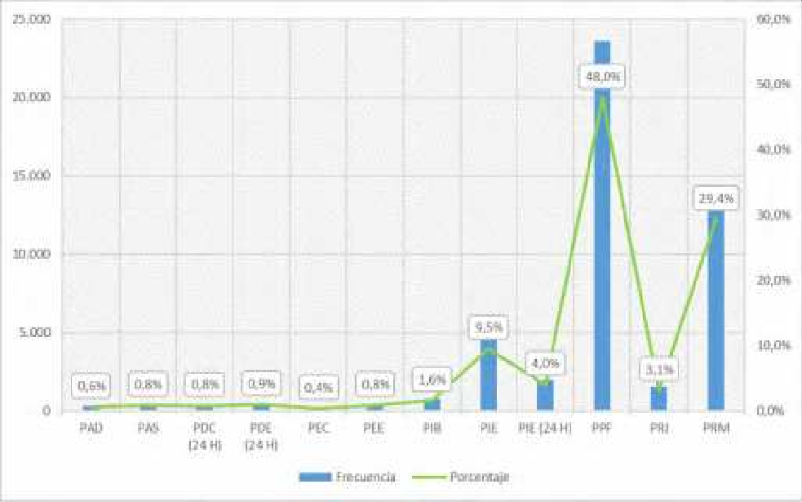
Gráfico 22. Distribución de los NNA egresados de la línea de atención ambulatoria según modelo. Año 2018
Fuente: SENAINFO DEPLAE

Table 102
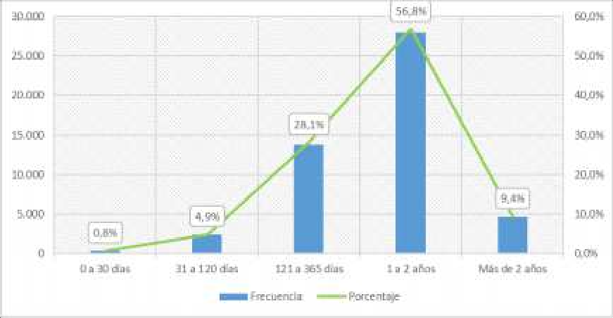
Gráfico 23. Tiempo de permanencia de los NNA egresados de la línea de atención ambulatoria. Año 2018
Fuente: SENAINFO DEPLAE
Tabla 88. Tiempo promedio de permanencia en proyectos ambulatorios, según tramo de edad y sexo. Año 2018
TRAMO DE EDAD | SEXO | PERMANENCIA
 |  | MEDIA
PRIMERA INFANCIA I (0 A 3 AÑOS) | Hombres | 384.3
 | Mujeres | 379.9
PRIMERA INFANCIA II (4 A 8 AÑOS) | Hombres | 443.0
 | Mujeres | 433.7
SEGUNDA INFANCIA (9 A 13 AÑOS) | Hombres | 465.5
 | Mujeres | 454.0
ADOLESCENTE (14 A 18 AÑOS) | Hombres | 466.5
 | Mujeres | 454.7
MAYORES DE 18 AÑOS | Hombres | 805.8
 | Mujeres | 930.8
EN GESTACIÓN | Hombres | 291.8
 | Mujeres | 171.6
Fuente: SENAINFO DEPLAE
Tabla 89. Tiempo promedio de permanencia en proyectos ambulatorios, según modelo. Año 2018
MODELO |  |  | PERMANENCIA
 |  |  | MEDIA
PAD - Programa de Protección Ambulatoria con Discapacidad grave o profunda |  |  | 757.3
PAS - Programa Especializado para Agresores Sexuales |  |  | 583.8

Table 115
SEXO | MODELO |  | REGIÓN |  |  |  |  |  |  |  |  |  |  |  |  |  |  |  | TOTAL
 |  |  | I | II | III | IV | V | VI | VII | VIII | IX | X | XI | XII | XIII | XIV | XV | XVI
 | FAE - Programa de Familia de Acogida Especializada | Recuento | 44 | 103 | 102 | 233 | 380 | 323 | 274 | 277 | 185 | 126 | 16 | 29 | 1,183 | 76 | 22 | 109 | 3,482
 |  | % del total | 0.6% | 1.4% | 1.4% | 3.2% | 5.2% | 4.4% | 3.8% | 3.8% | 2.5% | 1.7% | 0.2% | 0.4% | 16.2% | 1.0% | 0.3% | 1.5% | 47.7%
 | RAD - Residencias con Discapacidad con Programa PER | Recuento | 0 | 0 | 0 | 0 | 0 | 0 | 0 | 0 | 0 | 5 | 0 | 0 | 3 | 0 | 0 | 0 | 8
 |  | % del total | 0.0% | 0.0% | 0.0% | 0.0% | 0.0% | 0.0% | 0.0% | 0.0% | 0.0% | 0.1% | 0.0% | 0.0% | 0.0% | 0.0% | 0.0% | 0.0% | 0.1%
 | RDD - Residencia de Protección para Niños/as con Discapacidad Mental Discreta o Moderada | Recuento | 0 | 0 | 0 | 0 | 0 | 0 | 2 | 0 | 0 | 0 | 0 | 0 | 9 | 0 | 0 | 0 | 11
 |  | % del total | 0.0% | 0.0% | 0.0% | 0.0% | 0.0% | 0.0% | 0.0% | 0.0% | 0.0% | 0.0% | 0.0% | 0.0% | 0.1% | 0.0% | 0.0% | 0.0% | 0.2%
 | RDG - Residencia para Niños/as con Discapacidad Mental Grave o Profunda | Recuento | 0 | 0 | 0 | 0 | 6 | 5 | 0 | 0 | 0 | 0 | 0 | 0 | 13 | 0 | 0 | 0 | 24
 |  | % del total | 0.0% | 0.0% | 0.0% | 0.0% | 0.1% | 0.1% | 0.0% | 0.0% | 0.0% | 0.0% | 0.0% | 0.0% | 0.2% | 0.0% | 0.0% | 0.0% | 0.3%
 | RDS - Residencias con Discapacidad Severa y Situación Dependencia con Programa PRE -PRD | Recuento | 0 | 0 | 0 | 3 | 0 | 0 | 0 | 0 | 0 | 0 | 0 | 0 | 0 | 0 | 0 | 0 | 3
 |  | % del total | 0.0% | 0.0% | 0.0% | 0.0% | 0.0% | 0.0% | 0.0% | 0.0% | 0.0% | 0.0% | 0.0% | 0.0% | 0.0% | 0.0% | 0.0% | 0.0% | 0.0%
 | REM - Residencia Protección para Mayores con Programa | Recuento | 66 | 15 | 54 | 76 | 139 | 29 | 64 | 74 | 82 | 84 | 0 | 12 | 144 | 32 | 28 | 20 | 919
 |  | % del total | 0.9% | 0.2% | 0.7% | 1.0% | 1.9% | 0.4% | 0.9% | 1.0% | 1.1% | 1.2% | 0.0% | 0.2% | 2.0% | 0.4% | 0.4% | 0.3% | 12.6%
 | REN - Residencia Especializada | Recuento | 0 | 0 | 0 | 0 | 0 | 0 | 0 | 0 | 0 | 0 | 0 | 0 | 1 | 0 | 0 | 0 | 1
 |  | % del total | 0.0% | 0.0% | 0.0% | 0.0% | 0.0% | 0.0% | 0.0% | 0.0% | 0.0% | 0.0% | 0.0% | 0.0% | 0.0% | 0.0% | 0.0% | 0.0% | 0.0%
 | RFA - Residencia Familiar para la Adolescencia | Recuento | 0 | 0 | 0 | 0 | 0 | 0 | 0 | 0 | 0 | 0 | 8 | 0 | 0 | 0 | 0 | 0 | 8
 |  | % del total | 0.0% | 0.0% | 0.0% | 0.0% | 0.0% | 0.0% | 0.0% | 0.0% | 0.0% | 0.0% | 0.1% | 0.0% | 0.0% | 0.0% | 0.0% | 0.0% | 0.1%
 | RLP - Residencia de Protección para Lactantes y Preescolares (con Programa) | Recuento | 40 | 100 | 41 | 0 | 94 | 27 | 54 | 64 | 11 | 59 | 16 | 21 | 48 | 22 | 40 | 14 | 651
 |  | % del total | 0.5% | 1.4% | 0.6% | 0.0% | 1.3% | 0.4% | 0.7% | 0.9% | 0.2% | 0.8% | 0.2% | 0.3% | 0.7% | 0.3% | 0.5% | 0.2% | 8.9%
 | RMA - Residencia Protección para Madres Adolescentes con Programa | Recuento | 0 | 0 | 0 | 0 | 19 | 0 | 18 | 0 | 0 | 0 | 0 | 0 | 20 | 17 | 0 | 0 | 74
 |  | % del total | 0.0% | 0.0% | 0.0% | 0.0% | 0.3% | 0.0% | 0.2% | 0.0% | 0.0% | 0.0% | 0.0% | 0.0% | 0.3% | 0.2% | 0.0% | 0.0% | 1.0%
 | RPA - Residencia de Protección para Madres | Recuento | 0 | 0 | 0 | 0 | 20 | 0 | 0 | 20 | 22 | 0 | 0 | 0 | 0 | 0 | 0 | 0 | 62
 |  | % del total | 0.0% | 0.0% | 0.0% | 0.0% | 0.3% | 0.0% | 0.0% | 0.3% | 0.3% | 0.0% | 0.0% | 0.0% | 0.0% | 0.0% | 0.0% | 0.0% | 0.8%
SEXO | MODELO |  | REGIÓN |  |  |  |  |  |  |  |  |  |  |  |  |  |  |  | TOTAL
 |  |  | I | II | III | IV | V | VI | VII | VIII | IX | X | XI | XII | XIII | XIV | XV | XVI
 | Adolescentes
 | RPE - Residencias Especializadas de Protección | Recuento | 0 | 0 | 0 | 0 | 0 | 0 | 0 | 0 | 0 | 7 | 0 | 0 | 0 | 0 | 0 | 0 | 7
 |  | % del total | 0.0% | 0.0% | 0.0% | 0.0% | 0.0% | 0.0% | 0.0% | 0.0% | 0.0% | 0.1% | 0.0% | 0.0% | 0.0% | 0.0% | 0.0% | 0.0% | 0.1%
 | RPL - Residencia de Protección para Lactantes | Recuento | 0 | 0 | 0 | 0 | 0 | 0 | 0 | 0 | 0 | 0 | 0 | 0 | 32 | 0 | 0 | 0 | 32
 |  | % del total | 0.0% | 0.0% | 0.0% | 0.0% | 0.0% | 0.0% | 0.0% | 0.0% | 0.0% | 0.0% | 0.0% | 0.0% | 0.4% | 0.0% | 0.0% | 0.0% | 0.4%
 | RPM - Residencia de Protección para Mayores | Recuento | 10 | 41 | 0 | 26 | 123 | 0 | 93 | 115 | 5 | 71 | 0 | 0 | 74 | 0 | 0 | 12 | 570
 |  | % del total | 0.1% | 0.6% | 0.0% | 0.4% | 1.7% | 0.0% | 1.3% | 1.6% | 0.1% | 1.0% | 0.0% | 0.0% | 1.0% | 0.0% | 0.0% | 0.2% | 7.8%
 | RPP - Residencia de Protección para Preescolares | Recuento | 0 | 0 | 0 | 27 | 0 | 0 | 9 | 0 | 0 | 0 | 0 | 0 | 0 | 0 | 0 | 0 | 36
 |  | % del total | 0.0% | 0.0% | 0.0% | 0.4% | 0.0% | 0.0% | 0.1% | 0.0% | 0.0% | 0.0% | 0.0% | 0.0% | 0.0% | 0.0% | 0.0% | 0.0% | 0.5%
 | RSP - Residencias Especializadas con Programa | Recuento | 0 | 0 | 0 | 21 | 2 | 16 | 1 | 0 | 0 | 0 | 0 | 0 | 3 | 13 | 0 | 0 | 56
 |  | % del total | 0.0% | 0.0% | 0.0% | 0.3% | 0.0% | 0.2% | 0.0% | 0.0% | 0.0% | 0.0% | 0.0% | 0.0% | 0.0% | 0.2% | 0.0% | 0.0% | 0.8%
 | Total | Recuento | 160 | 259 | 197 | 418 | 942 | 400 | 566 | 785 | 403 | 352 | 40 | 62 | 2,257 | 160 | 147 | 155 | 7,303
 |  | % del total | 2.2% | 3.5% | 2.7% | 5.7% | 12.9% | 5.5% | 7.8% | 10.7% | 5.5% | 4.8% | 0.5% | 0.8% | 30.9% | 2.2% | 2.0% | 2.1% | 100.0%
Fuente: SENAINFO DEPLAE
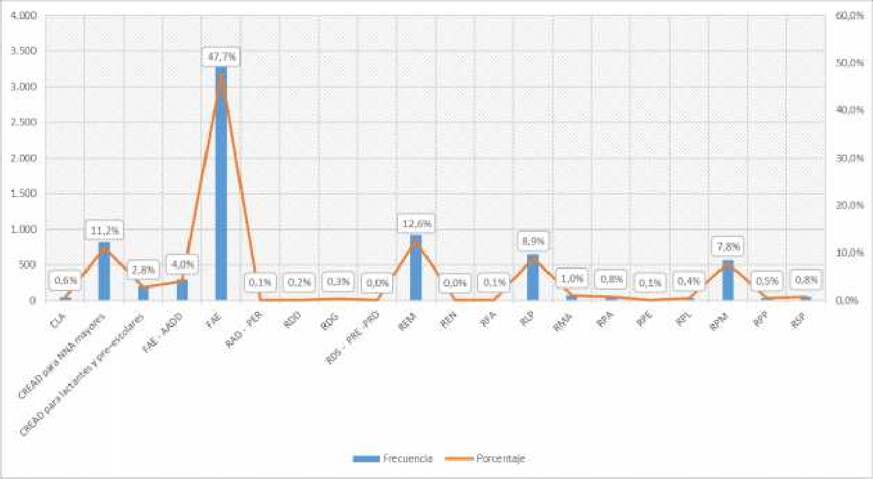
Gráfico 26. Distribución de las atenciones realizadas en la de cuidado alternativo, según modelo. Año 2018
Fuente: SENAINFO DEPLAE

Table 118
SEXO | MODELO |  | TRAMO EDAD |  |  |  |  |  | TOTAL
 |  |  | PRIMERA INFANCIA I (0 A 3 AÑOS) | PRIMERA INFANCIA II (4 A 8 AÑOS) | SEGUNDA INFANCIA (9 A 13 AÑOS) | ADOLESCENTE (14 A 18 AÑOS) | MAYORES DE 18 AÑOS | EN GESTACIÓN
 | RPA - Residencia de Protección para Madres Adolescentes | Recuento | 27 | 1 | 3 | 24 | 0 | 7 | 62
 |  | % del total | 0.4% | 0.0% | 0.0% | 0.3% | 0.0% | 0.1% | 0.8%
 | RPE - Residencias Especializadas de Protección | Recuento | 0 | 0 | 0 | 7 | 0 | 0 | 7
 |  | % del total | 0.0% | 0.0% | 0.0% | 0.1% | 0.0% | 0.0% | 0.1%
 | RPL - Residencia de Protección para Lactantes | Recuento | 24 | 8 | 0 | 0 | 0 | 0 | 32
 |  | % del total | 0.3% | 0.1% | 0.0% | 0.0% | 0.0% | 0.0% | 0.4%
 | RPM - Residencia de Protección para Mayores | Recuento | 11 | 139 | 225 | 195 | 0 | 0 | 570
 |  | % del total | 0.2% | 1.9% | 3.1% | 2.7% | 0.0% | 0.0% | 7.8%
 | RPP - Residencia de Protección para Preescolares | Recuento | 13 | 23 | 0 | 0 | 0 | 0 | 36
 |  | % del total | 0.2% | 0.3% | 0.0% | 0.0% | 0.0% | 0.0% | 0.5%
 | RSP - Residencias Especializadas con Programa | Recuento | 0 | 0 | 11 | 45 | 0 | 0 | 56
 |  | % del total | 0.0% | 0.0% | 0.2% | 0.6% | 0.0% | 0.0% | 0.8%
 | Total | Recuento | 1,710 | 1,765 | 1,802 | 2,008 | 4 | 14 | 7,303
 |  | % del total | 23.4% | 24.2% | 24.7% | 27.5% | 0.1% | 0.2% | 100.0%
Fuente: SENAINFO DEPLAE
Gráfico 27. Distribución etaria de los NNA ingresados a la línea de cuidado alternativo. Año 2018
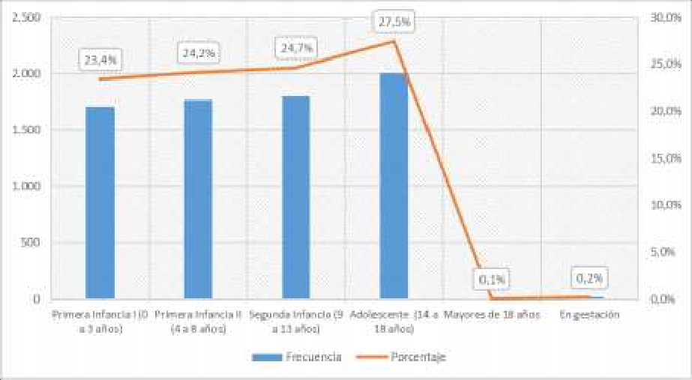
Fuente: SENAINFO DEPLAE

Table 125
Tabla 103. Atendidos en línea de cuidado alternativo, según modalidad, tramo de edad y región. Año 2018
SEXO | MODELO |  | TRAMO EDAD |  |  |  |  |  | TOTAL
 |  |  | PRIMERA INFANCIA I (0 A 3 AÑOS) | PRIMERA INFANCIA II (4 A 8 AÑOS) | SEGUNDA INFANCIA (9 A 13 AÑOS) | ADOLESCENTE (14 A 18 AÑOS) | MAYORES DE 18 AÑOS | EN GESTACIÓN
HOMBRES | CLA - Centro de Diagnóstico para Lactantes | Recuento | 61 | 3 | 0 | 0 | 0 | 0 | 64
 |  | % del total | 0.7% | 0.0% | 0.0% | 0.0% | 0.0% | 0.0% | 0.7%
 | CREAD para NNA mayores de seis años pero menores de 18 años de edad | Recuento | 1 | 25 | 172 | 521 | 5 | 0 | 724
 |  | % del total | 0.0% | 0.3% | 2.0% | 6.1% | 0.1% | 0.0% | 8.4%
 | CREAD para atención de lactantes y pre–escolares | Recuento | 132 | 66 | 2 | 1 | 1 | 0 | 202
 |  | % del total | 1.5% | 0.8% | 0.0% | 0.0% | 0.0% | 0.0% | 2.4%
 | FAE - AADD Programa Familia de Acogida | Recuento | 168 | 110 | 22 | 6 | 0 | 0 | 306
 |  | % del total | 2.0% | 1.3% | 0.3% | 0.1% | 0.0% | 0.0% | 3.6%
 | FAE - Programa de Familia de Acogida Especializada | Recuento | 737 | 1,292 | 1,232 | 648 | 10 | 0 | 3,919
 |  | % del total | 8.6% | 15.0% | 14.3% | 7.5% | 0.1% | 0.0% | 45.6%
 | RAD - Residencias con Discapacidad con Programa PER | Recuento | 0 | 2 | 9 | 29 | 49 | 0 | 89
 |  | % del total | 0.0% | 0.0% | 0.1% | 0.3% | 0.6% | 0.0% | 1.0%
 | RDD - Residencia de Protección para Niños/as con Discapacidad Mental Discreta o Moderada | Recuento | 0 | 0 | 2 | 2 | 7 | 0 | 11
 |  | % del total | 0.0% | 0.0% | 0.0% | 0.0% | 0.1% | 0.0% | 0.1%
 | RDG - Residencia de Protección para Niños/as con discapacidad mental grave o profunda | Recuento | 2 | 19 | 37 | 51 | 363 | 0 | 472
 |  | % del total | 0.0% | 0.2% | 0.4% | 0.6% | 4.2% | 0.0% | 5.5%
 | RDS - Residencias con Discapacidad Severa y situación de dependencia con programa PRE -PRD | Recuento | 0 | 0 | 2 | 5 | 4 | 0 | 11
 |  | % del total | 0.0% | 0.0% | 0.0% | 0.1% | 0.0% | 0.0% | 0.1%
 | REM - Residencia Protección para Mayores con programa | Recuento | 22 | 172 | 517 | 440 | 45 | 0 | 1,196
 |  | % del total | 0.3% | 2.0% | 6.0% | 5.1% | 0.5% | 0.0% | 13.9%
 | REN - Residencia Especializada | Recuento | 0 | 0 | 0 | 7 | 0 | 0 | 7
 |  | % del total | 0.0% | 0.0% | 0.0% | 0.1% | 0.0% | 0.0% | 0.1%
 | RFA - Residencia Familiar para la Adolescencia | Recuento | 0 | 0 | 0 | 6 | 0 | 0 | 6
 |  | % del total | 0.0% | 0.0% | 0.0% | 0.1% | 0.0% | 0.0% | 0.1%
 | RLP - Residencia de Protección para Lactantes y Preescolares (con Programa) | Recuento | 378 | 269 | 18 | 1 | 0 | 0 | 666
 |  | % del total | 4.4% | 3.1% | 0.2% | 0.0% | 0.0% | 0.0% | 7.8%
 | RMA - Residencia Protección para Madres Adolescentes con programa | Recuento | 44 | 4 | 0 | 0 | 0 | 1 | 49
 |  | % del total | 0.5% | 0.0% | 0.0% | 0.0% | 0.0% | 0.0% | 0.6%
 | RPA - Residencia de Protección para Madres Adolescentes | Recuento | 22 | 0 | 0 | 0 | 0 | 3 | 25
 |  | % del total | 0.3% | 0.0% | 0.0% | 0.0% | 0.0% | 0.0% | 0.3%
 | RPL - Residencia de Protección para Lactantes | Recuento | 31 | 18 | 1 | 0 | 0 | 0 | 50
 |  | % del total | 0.4% | 0.2% | 0.0% | 0.0% | 0.0% | 0.0% | 0.6%
 | RPM - Residencia de Protección para Mayores | Recuento | 8 | 161 | 311 | 226 | 29 | 0 | 735
 |  | % del total | 0.1% | 1.9% | 3.6% | 2.6% | 0.3% | 0.0% | 8.6%
 | RPP - Residencias de Protección | Recuento | 14 | 29 | 3 | 0 | 0 | 0 | 46
SEXO | MODELO |  | TRAMO EDAD |  |  |  |  |  | TOTAL
 |  |  | PRIMERA INFANCIA I (0 A 3 AÑOS) | PRIMERA INFANCIA II (4 A 8 AÑOS) | SEGUNDA INFANCIA (9 A 13 AÑOS) | ADOLESCENTE (14 A 18 AÑOS) | MAYORES DE 18 AÑOS | EN GESTACIÓN
 | para Preescolares | % del total | 0.2% | 0.3% | 0.0% | 0.0% | 0.0% | 0.0% | 0.5%
 | RSP - Residencias Especializadas con programa | Recuento | 0 | 0 | 6 | 4 | 1 | 0 | 11
 |  | % del total | 0.0% | 0.0% | 0.1% | 0.0% | 0.0% | 0.0% | 0.1%
 | Total | Recuento | 1,620 | 2,170 | 2,334 | 1,947 | 514 | 4 | 8,589
 |  | % del total | 18.9% | 25.3% | 27.2% | 22.7% | 6.0% | 0.0% | 100.0%
MUJERES | CLA - Centro de Diagnóstico para Lactantes | Recuento | 39 | 2 | 0 | 0 | 0 | 0 | 41
 |  | % del total | 0.4% | 0.0% | 0.0% | 0.0% | 0.0% | 0.0% | 0.4%
 | CREAD para NNA mayores de seis años pero menores de 18 años de edad | Recuento | 2 | 16 | 101 | 499 | 3 | 0 | 621
 |  | % del total | 0.0% | 0.2% | 1.0% | 5.1% | 0.0% | 0.0% | 6.3%
 | CREAD para atención de lactantes y pre–escolares | Recuento | 121 | 57 | 5 | 1 | 0 | 0 | 184
 |  | % del total | 1.2% | 0.6% | 0.1% | 0.0% | 0.0% | 0.0% | 1.9%
 | FAE - AADD Programa Familia de Acogida | Recuento | 145 | 84 | 29 | 12 | 0 | 0 | 270
 |  | % del total | 1.5% | 0.9% | 0.3% | 0.1% | 0.0% | 0.0% | 2.7%
 | FAE - Programa de Familia de Acogida Especializada | Recuento | 782 | 1,341 | 1,201 | 880 | 18 | 0 | 4,222
 |  | % del total | 8.0% | 13.6% | 12.2% | 9.0% | 0.2% | 0.0% | 43.0%
 | RAD - Residencias con Discapacidad con Programa PER | Recuento | 0 | 2 | 4 | 16 | 111 | 0 | 133
 |  | % del total | 0.0% | 0.0% | 0.0% | 0.2% | 1.1% | 0.0% | 1.4%
 | RDD - Residencia de Protección para Niños/as con Discapacidad Mental Discreta o Moderada | Recuento | 0 | 1 | 7 | 24 | 47 | 0 | 79
 |  | % del total | 0.0% | 0.0% | 0.1% | 0.2% | 0.5% | 0.0% | 0.8%
 | RDG - Residencia de Protección para Niños/as con discapacidad mental grave o profunda | Recuento | 0 | 3 | 19 | 20 | 214 | 0 | 256
 |  | % del total | 0.0% | 0.0% | 0.2% | 0.2% | 2.2% | 0.0% | 2.6%
 | RDS - Residencias con Discapacidad Severa y situación de dependencia con programa PRE -PRD | Recuento | 0 | 1 | 2 | 4 | 2 | 0 | 9
 |  | % del total | 0.0% | 0.0% | 0.0% | 0.0% | 0.0% | 0.0% | 0.1%
 | REM - Residencia Protección para Mayores con programa | Recuento | 14 | 191 | 491 | 855 | 85 | 0 | 1,636
 |  | % del total | 0.1% | 1.9% | 5.0% | 8.7% | 0.9% | 0.0% | 16.6%
 | REN - Residencia Especializada | Recuento | 0 | 0 | 0 | 6 | 0 | 0 | 6
 |  | % del total | 0.0% | 0.0% | 0.0% | 0.1% | 0.0% | 0.0% | 0.1%
 | RFA - Residencia Familiar para la Adolescencia | Recuento | 0 | 0 | 0 | 2 | 0 | 0 | 2
 |  | % del total | 0.0% | 0.0% | 0.0% | 0.0% | 0.0% | 0.0% | 0.0%
 | RLP - Residencia de Protección para Lactantes y Preescolares (con Programa) | Recuento | 358 | 229 | 17 | 2 | 0 | 0 | 606
 |  | % del total | 3.6% | 2.3% | 0.2% | 0.0% | 0.0% | 0.0% | 6.2%
 | RMA - Residencia Protección para Madres Adolescentes con programa | Recuento | 30 | 2 | 3 | 80 | 14 | 8 | 137
 |  | % del total | 0.3% | 0.0% | 0.0% | 0.8% | 0.1% | 0.1% | 1.4%
 | RPA - Residencia de Protección para Madres Adolescentes | Recuento | 35 | 4 | 3 | 53 | 5 | 8 | 108
 |  | % del total | 0.4% | 0.0% | 0.0% | 0.5% | 0.1% | 0.1% | 1.1%
 | RPE - Residencias Especializadas de Protección | Recuento | 0 | 0 | 1 | 7 | 0 | 0 | 8
 |  | % del total | 0.0% | 0.0% | 0.0% | 0.1% | 0.0% | 0.0% | 0.1%
SEXO | MODELO |  | TRAMO EDAD |  |  |  |  |  | TOTAL
 |  |  | PRIMERA INFANCIA I (0 A 3 AÑOS) | PRIMERA INFANCIA II (4 A 8 AÑOS) | SEGUNDA INFANCIA (9 A 13 AÑOS) | ADOLESCENTE (14 A 18 AÑOS) | MAYORES DE 18 AÑOS | EN GESTACIÓN
 | RPL - Residencia de Protección para Lactantes | Recuento | 12 | 18 | 0 | 0 | 0 | 0 | 30
 |  | % del total | 0.1% | 0.2% | 0.0% | 0.0% | 0.0% | 0.0% | 0.3%
 | RPM - Residencia de Protección para Mayores | Recuento | 9 | 231 | 496 | 536 | 38 | 0 | 1,310
 |  | % del total | 0.1% | 2.3% | 5.0% | 5.5% | 0.4% | 0.0% | 13.3%
 | RPP - Residencias de Protección para Preescolares | Recuento | 14 | 27 | 3 | 0 | 0 | 0 | 44
 |  | % del total | 0.1% | 0.3% | 0.0% | 0.0% | 0.0% | 0.0% | 0.4%
 | RSP - Residencias Especializadas con programa | Recuento | 0 | 0 | 12 | 111 | 5 | 0 | 128
 |  | % del total | 0.0% | 0.0% | 0.1% | 1.1% | 0.1% | 0.0% | 1.3%
 | Total | Recuento | 1,561 | 2,209 | 2,394 | 3,108 | 542 | 16 | 9,830
 |  | % del total | 15.9% | 22.5% | 24.4% | 31.6% | 5.5% | 0.2% | 100.0%
TOTAL | CLA - Centro de Diagnóstico para Lactantes | Recuento | 100 | 5 | 0 | 0 | 0 | 0 | 105
 |  | % del total | 0.5% | 0.0% | 0.0% | 0.0% | 0.0% | 0.0% | 0.6%
 | CREAD para NNA mayores de seis años pero menores de 18 años de edad | Recuento | 3 | 41 | 273 | 1,020 | 8 | 0 | 1,345
 |  | % del total | 0.0% | 0.2% | 1.5% | 5.5% | 0.0% | 0.0% | 7.3%
 | CREAD para atención de lactantes y pre–escolares | Recuento | 253 | 123 | 7 | 2 | 1 | 0 | 386
 |  | % del total | 1.4% | 0.7% | 0.0% | 0.0% | 0.0% | 0.0% | 2.1%
 | FAE - AADD Programa Familia de Acogida | Recuento | 313 | 194 | 51 | 18 | 0 | 0 | 576
 |  | % del total | 1.7% | 1.1% | 0.3% | 0.1% | 0.0% | 0.0% | 3.1%
 | FAE - Programa de Familia de Acogida Especializada | Recuento | 1,519 | 2,633 | 2,433 | 1,528 | 28 | 0 | 8,141
 |  | % del total | 8.2% | 14.3% | 13.2% | 8.3% | 0.2% | 0.0% | 44.2%
 | RAD - Residencias con Discapacidad con Programa PER | Recuento | 0 | 4 | 13 | 45 | 160 | 0 | 222
 |  | % del total | 0.0% | 0.0% | 0.1% | 0.2% | 0.9% | 0.0% | 1.2%
 | RDD - Residencia de Protección para Niños/as con Discapacidad Mental Discreta o Moderada | Recuento | 0 | 1 | 9 | 26 | 54 | 0 | 90
 |  | % del total | 0.0% | 0.0% | 0.0% | 0.1% | 0.3% | 0.0% | 0.5%
 | RDG - Residencia de Protección para Niños/as con discapacidad mental grave o profunda | Recuento | 2 | 22 | 56 | 71 | 577 | 0 | 728
 |  | % del total | 0.0% | 0.1% | 0.3% | 0.4% | 3.1% | 0.0% | 4.0%
 | RDS - Residencias con Discapacidad Severa y situación de dependencia con programa PRE -PRD | Recuento | 0 | 1 | 4 | 9 | 6 | 0 | 20
 |  | % del total | 0.0% | 0.0% | 0.0% | 0.0% | 0.0% | 0.0% | 0.1%
 | REM - Residencia Protección para Mayores con programa | Recuento | 36 | 363 | 1,008 | 1,295 | 130 | 0 | 2,832
 |  | % del total | 0.2% | 2.0% | 5.5% | 7.0% | 0.7% | 0.0% | 15.4%
 | REN - Residencia Especializada | Recuento | 0 | 0 | 0 | 13 | 0 | 0 | 13
 |  | % del total | 0.0% | 0.0% | 0.0% | 0.1% | 0.0% | 0.0% | 0.1%
 | RFA - Residencia Familiar para la Adolescencia | Recuento | 0 | 0 | 0 | 8 | 0 | 0 | 8
 |  | % del total | 0.0% | 0.0% | 0.0% | 0.0% | 0.0% | 0.0% | 0.0%
 | RLP - Residencia de Protección para Lactantes y Preescolares (con Programa) | Recuento | 736 | 498 | 35 | 3 | 0 | 0 | 1,272
 |  | % del total | 4.0% | 2.7% | 0.2% | 0.0% | 0.0% | 0.0% | 6.9%
 | RMA - Residencia Protección para | Recuento | 74 | 6 | 3 | 80 | 14 | 9 | 186
SEXO | MODELO |  | TRAMO EDAD |  |  |  |  |  | TOTAL
 |  |  | PRIMERA INFANCIA I (0 A 3 AÑOS) | PRIMERA INFANCIA II (4 A 8 AÑOS) | SEGUNDA INFANCIA (9 A 13 AÑOS) | ADOLESCENTE (14 A 18 AÑOS) | MAYORES DE 18 AÑOS | EN GESTACIÓN
 | Madres Adolescentes con programa | % del total | 0.4% | 0.0% | 0.0% | 0.4% | 0.1% | 0.0% | 1.0%
 | RPA - Residencia de Protección para Madres Adolescentes | Recuento | 57 | 4 | 3 | 53 | 5 | 11 | 133
 |  | % del total | 0.3% | 0.0% | 0.0% | 0.3% | 0.0% | 0.1% | 0.7%
 | RPE - Residencias Especializadas de Protección | Recuento | 0 | 0 | 1 | 7 | 0 | 0 | 8
 |  | % del total | 0.0% | 0.0% | 0.0% | 0.0% | 0.0% | 0.0% | 0.0%
 | RPL - Residencia de Protección para Lactantes | Recuento | 43 | 36 | 1 | 0 | 0 | 0 | 80
 |  | % del total | 0.2% | 0.2% | 0.0% | 0.0% | 0.0% | 0.0% | 0.4%
 | RPM - Residencia de Protección para Mayores | Recuento | 17 | 392 | 807 | 762 | 67 | 0 | 2,045
 |  | % del total | 0.1% | 2.1% | 4.4% | 4.1% | 0.4% | 0.0% | 11.1%
 | RPP - Residencias de Protección para Preescolares | Recuento | 28 | 56 | 6 | 0 | 0 | 0 | 90
 |  | % del total | 0.2% | 0.3% | 0.0% | 0.0% | 0.0% | 0.0% | 0.5%
 | RSP - Residencias Especializadas con programa | Recuento | 0 | 0 | 18 | 115 | 6 | 0 | 139
 |  | % del total | 0.0% | 0.0% | 0.1% | 0.6% | 0.0% | 0.0% | 0.8%
 | Total | Recuento | 3,181 | 4,379 | 4,728 | 5,055 | 1,056 | 20 | 18,419
 |  | % del total | 17.3% | 23.8% | 25.7% | 27.4% | 5.7% | 0.1% | 100.0%
Fuente: SENAINFO DEPLAE
Gráfico 30. Distribución etaria de las atenciones realizadas en la línea de cuidados alternativos. Año 2018
 6.000 27,4% 30,0% 5.000 23,8% 25,0% 4.000 17,3% 20,0% 3.000 15,0% 2.000 10,0% 1.000 5,0% 0 0,0% Primera Infancia I Primera Infancia II Segunda Infancia Adolescente Mayores de 18 En gestacion (0 a 3 años) (4 a 8 años) (9 a 13 años) (14 a 18 años) años Frecuencia Porcentaje
25.7%
5.7%
0.1%
Fuente: SENAINFO DEPLAE

Table 129
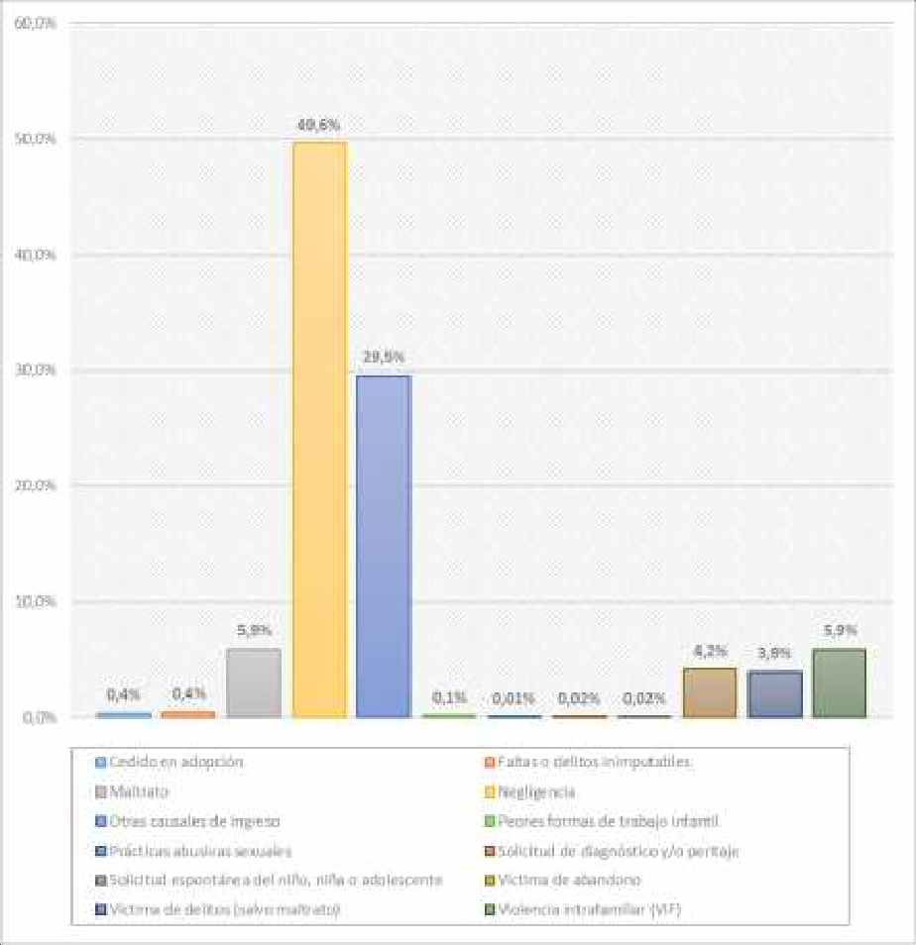
Gráfico 31. Distribución de las causales de ingreso de los NNA atendidos en la línea de cuidados alternativos. Año 2018
Tabla 105. Atendidos en la línea de atención cuidado alternativo, según escolaridad. Año 2018
ESCOLARIDAD | FRECUENCIA | PORCENTAJE
SALA CUNA (6 MESES A 2 AÑOS) | 1 | 0.0%
MEDIO MENOR (2 A 3 AÑOS) | 4 | 0.0%
MEDIO MAYOR (3 A 4 AÑOS) | 4 | 0.0%
PRE-KÍNDER | 479 | 2.6%
KÍNDER | 654 | 3.6%
1° BÁSICO | 1,043 | 5.7%

Table 159
Fuente: SENAINFO DEPLAE
Gráfico 33. Tiempo de permanencia de los NNA egresados de la línea de atención de cuidado alternativo. Año 2018
Fuente: SENAINFO DEPLAE
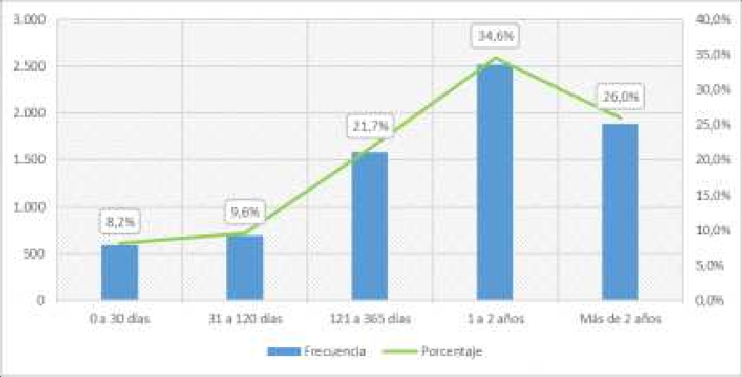
Tabla 122. Tiempo promedio de permanencia en proyectos de cuidado alternativo, según tramo de edad y sexo. Año 2018

TRAMO DE EDAD | SEXO | PERMANENCIA
 |  | Media
PRIMERA INFANCIA I (0 A 3 AÑOS) | Hombres | 368.9
 | Mujeres | 381.3
PRIMERA INFANCIA II (4 A 8 AÑOS) | Hombres | 555.6
 | Mujeres | 582.1
SEGUNDA INFANCIA (9 A 13 AÑOS) | Hombres | 663.7
 | Mujeres | 643.4
ADOLESCENTE (14 A 18 AÑOS) | Hombres | 624.8
 | Mujeres | 562.8
MAYORES DE 18 AÑOS | Hombres | 7,041.1

Table 165
Tabla 128. Atenciones realizadas en la linea de atención diagnóstico, según región y sexo. Año 2018
REGIÓN |  | SEXO |  |  |  |  |  |  |  |  | TOTAL
 |  | Hombres |  |  |  | Mujeres
 |  | Recuento |  | % del total |  | Recuento |  |  | % del total |  | Recuento |  | % del total
I |  | 458 |  | 2.10% |  | 633 |  |  | 2.50% |  | 1,091 |  | 2.30%
II |  | 912 |  | 4.30% |  | 986 |  |  | 3.90% |  | 1,898 |  | 4.10%
III |  | 729 |  | 3.40% |  | 817 |  |  | 3.20% |  | 1,546 |  | 3.30%
IV |  | 1,236 |  | 5.80% |  | 1,309 |  |  | 5.10% |  | 2,545 |  | 5.40%
V |  | 2,697 |  | 12.60% |  | 3,148 |  |  | 12.40% |  | 5,845 |  | 12.50%
VI |  | 1,681 |  | 7.90% |  | 2,002 |  |  | 7.90% |  | 3,683 |  | 7.90%
VII |  | 1,281 |  | 6.00% |  | 1,530 |  |  | 6.00% |  | 2,811 |  | 6.00%
VIII |  | 1,660 |  | 7.80% |  | 2,086 |  |  | 8.20% |  | 3,746 |  | 8.00%
IX |  | 866 |  | 4.10% |  | 1,086 |  |  | 4.30% |  | 1,952 |  | 4.20%
X |  | 1,254 |  | 5.90% |  | 1,701 |  |  | 6.70% |  | 2,955 |  | 6.30%
XI |  | 407 |  | 1.90% |  | 445 |  |  | 1.80% |  | 852 |  | 1.80%
XII |  | 343 |  | 1.60% |  | 381 |  |  | 1.50% |  | 724 |  | 1.50%
XIII |  | 5,923 |  | 27.70% |  | 6,951 |  |  | 27.30% |  | 12,874 |  | 27.50%
XIV |  | 545 |  | 2.50% |  | 616 |  |  | 2.40% |  | 1,161 |  | 2.50%
XV |  | 501 |  | 2.30% |  | 561 |  |  | 2.20% |  | 1,062 |  | 2.30%
XVI |  | 882 |  | 4.10% |  | 1,166 |  |  | 4.60% |  | 2,048 |  | 4.40%
TOTAL |  | 21,375 |  | 100.00% |  | 25,418 |  |  | 100.00% |  | 46,793 |  | 100.00%
Fuente: SENAINFO DEPLAE
Tabla 129. Atenciones realizadas en la linea de atención diagnóstico, según edad y sexo. Año 2018
SEXO |  |  | TRAMO EDAD |  |  |  |  |  |  |  |  |  |  | TOTAL
 |  |  | PRIMERA INFANCIA I (0 A 3 AÑOS) |  | PRIMERA INFANCIA II (4 A 8 AÑOS) |  | SEGUNDA INFANCIA (9 A 13 AÑOS) | ADOLESCENTE (14 A 18 AÑOS) |  | MAYORES DE 18 AÑOS |  | EN GESTACIÓN
HOMBRES | Recuento |  | 3,307 |  | 7,789 |  | 6,967 | 3,311 |  |  |  | 1 |  | 21,375
 | % del total |  | 15.5% |  | 36.4% |  | 32.6% | 15.5% |  |  |  | 0.0% |  | 100.0%
MUJERES | Recuento |  | 3,363 |  | 7,914 |  | 8,170 | 5,925 |  | 7 |  | 39 |  | 25,418
 | % del total |  | 13.2% |  | 31.1% |  | 32.1% | 23.3% |  | 0.0% |  | 0.2% |  | 100.0%
TOTAL | Recuento |  | 6,670 |  | 15,703 |  | 15,137 | 9,236 |  | 7 |  | 40 |  | 46,793
 | % del total |  | 14.3% |  | 33.6% |  | 32.3% | 19.7% |  | 0.0% |  | 0.1% |  | 100.0%
Fuente: SENAINFO DEPLAE
Gráfico 34. Distribución etaria de las atenciones realizadas en la línea de diagnóstico. Año 2018
Fuente: SENAINFO DEPLAE
3.2 Ingresos
Durante el 2018 ingresaron al “Programa de Diagnóstico Ambulatorio” 23.197 niños, niñas y adolescentes (NNA). Los ingresos a esta línea representan el 21% del total de NNA ingresados a la red de Protección de SENAME. La distribución de los ingresos según el sexo de los NNA da cuenta de cierta prevalencia de las usuarias de sexo femenino, pues estas representan el 53,5% de los ingresos (n=12.400) y los usuarios de sexo masculino el restante 46,5% de los ingresos (n=10.797).
Respecto a la distribución territorial de los NNA que ingresaron a esta línea de atención, se advierte que casi un tercio de los NNA ingresaron a proyectos localizados en la Región Metropolitana (33,6%; n=7.795); a continuación, y con una diferencia de más de 20 puntos porcentuales, le sigue en cuantía de ingresos la región de Valparaíso (10,6%; n=2.465). En tercer y cuarto lugar, con una acotada diferencia porcentual y en valores brutos, encontramos la región de O’Higgins (6,8%; n=1.578) y la región del Biobío (6,5%; n=1.517). Al considerar la distribución territorial de acuerdo al sexo de los NNA ingresados se observan diferencias en sus valores absolutos, lo cual no es de extrañar considerando la mayor proporción de mujeres que de hombres ingresados al programa DAM, pero en términos porcentuales no se observan diferencias sustanciales, a excepción de la región de Aysén, en donde es algo más manifiesta la prevalencia de mujeres respecto de los hombres (6,5% versus 5.5%).
Respecto de la distribución etaria de los NNA que ingresaron durante el 2018 al “Programa de Diagnóstico Ambulatorio” (DAM), se puede señalar una predominancia de NNA de los tramos etarios “4 a 8 años” y “9 a 13 años”, que en conjunto representan el 65,6% del total de ingresos. Excluyendo a los niños y niñas “en gestación” cuya proporción de casos es marginal (n=35; 0,2%,) el tramo de edad que presenta una menor proporción de usuarios es el que va desde los “0 a 3 años” que con 3.3355 casos representan el 14,5% del total de ingresos a esta línea. Al considerar en la distribución etaria el sexo de los NNA se advierte diferencias en dos tramos etarios. En ese sentido, en el tramo de “4 a 8 años” se observa que los niños ingresan en mayor proporción que las niñas, mas no en valores absolutos, al programa DAM (36,1% y 30,8%,
 |  |  | 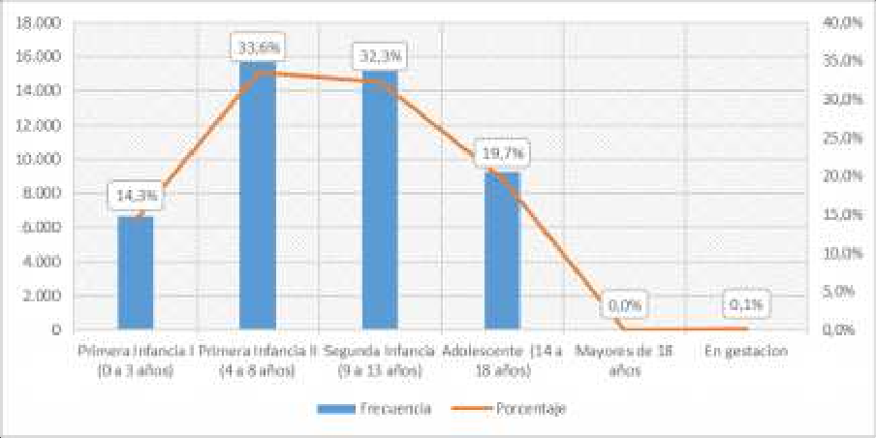
respectivamente). Por el contrario, las adolescentes de sexo femenino de entre “14 a 18 años”, presentan una mayor proporción de ingresos que sus pares de sexo masculino (23,1% versus 16%).

Table 179
TIEMPO DE PERMANENCIA |  | FRECUENCIA |  |  | PORCENTAJE
0 A 30 DÍAS |  | 25,371 |  |  | 73.9%
31 A 120 DÍAS |  | 7,932 |  |  | 23.1%
121 A 365 DÍAS |  | 964 |  |  | 2.8%
1 A 2 AÑOS |  | 54 |  |  | 0.2%
TOTAL |  | 34,321 |  |  | 100.0%
Fuente: SENAINFO DEPLAE
Tabla 149. Egresados linea de atención diagnóstico, según permanencia (recodificada) y sexo. Año 2018
Sexo | TIEMPO DE PERMANENCIA
 | MENOS DE 38 DÍAS |  |  |  |  | ENTRE 38 DÍAS Y MENOS DE 3 MESES |  |  | TRES MESES O MÁS |  | TOTAL
 | RECUENTO |  | % TOTAL |  |  | RECUENTO |  | % TOTAL | RECUENTO | % TOTAL | RECUENTO | % TOTAL
Hombres | 12,670 |  | 36.9% |  |  | 2,520 |  | 7.3% | 740 | 2.2% | 15,930 | 46.4%
Mujeres | 14,481 |  | 42.2% |  |  | 2,962 |  | 8.6% | 948 | 2.8% | 18,391 | 53.6%
Total | 27,151 |  | 79.1% |  |  | 5,482 |  | 16.0% | 1,688 | 4.9% | 34,321 | 100.0%
Fuente: SENAINFO DEPLAE
Gráfico 36. Tiempo de permanencia de los NNA egresados de la línea de atención de diagnóstico. Año 2018
Fuente: SENAINFO DEPLAE
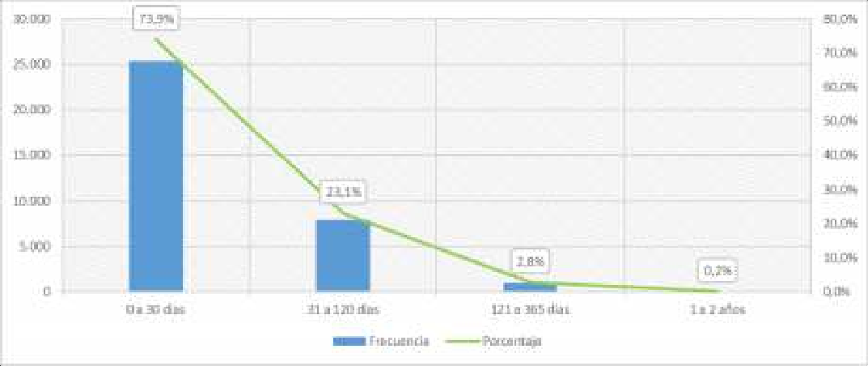
Tabla 150. Tiempo promedio de permanencia de los NNA egresados de proyectos de la línea de atención diagnóstico según tramo de edad y sexo. Año 2018

TRAMO DE EDAD |  |  |  | SEXO |  |  | PERMANENCIA
 |  |  |  |  |  |  | Media
PRIMERA INFANCIA I (0 A 3 AÑOS) |  |  |  | Hombres |  |  | 27.7
 |  |  |  | Mujeres |  |  | 28.6
PRIMERA INFANCIA II (4 A 8 AÑOS) |  |  |  | Hombres |  |  | 29.7
 |  |  |  | Mujeres |  |  | 29.9
SEGUNDA INFANCIA (9 A 13 AÑOS) |  |  |  | Hombres |  |  | 31.1
 |  |  |  | Mujeres |  |  | 31.6

Table 188
ANUARIO ESTADÍSTICO SENAME 2018
REGIÓN |  | SEXO |  |  |  |  |  |  |  |  |  | TOTAL
 |  | HOMBRES |  |  |  |  | MUJERES
 |  | RECUENTO |  | % DEL TOTAL |  |  | RECUENTO |  | % DEL TOTAL |  |  | RECUENTO |  | % DEL TOTAL
X |  | 2,155 |  | 5.6% |  |  | 2,148 |  | 5.6% |  |  | 4,303 |  | 5.6%
XI |  | 225 |  | 0.6% |  |  | 200 |  | 0.5% |  |  | 425 |  | 0.6%
XII |  | 312 |  | 0.8% |  |  | 291 |  | 0.8% |  |  | 603 |  | 0.8%
XIII |  | 15,866 |  | 41.3% |  |  | 16,128 |  | 42.1% |  |  | 31,994 |  | 41.7%
XIV |  | 783 |  | 2.0% |  |  | 809 |  | 2.1% |  |  | 1,592 |  | 2.1%
XV |  | 342 |  | 0.9% |  |  | 434 |  | 1.1% |  |  | 776 |  | 1.0%
XVI |  | 563 |  | 1.5% |  |  | 516 |  | 1.3% |  |  | 1,079 |  | 1.4%
TOTAL |  | 38,404 |  | 100.0% |  |  | 38,297 |  | 100.0% |  |  | 76,701 |  | 100.0%
Fuente: SENAINFO DEPLAE
Tabla 157. Atenciones realizadas en la linea de atención OPD, según edad y sexo. Año 2018
SEXO |  |  | TRAMO EDAD |  |  |  |  |  |  |  |  |  |  |  | TOTAL
 |  |  | Primera Infancia I (0 a 3 años) |  | Primera Infancia II (4 a 8 años) | Segunda Infancia (9 a 13 años) |  | Adolescente (14 a 18 años) |  | Mayores de 18 años | En gestación |  | Sin dato de edad
HOMBRES | Recuento |  | 5,060 |  | 12,702 | 12,117 |  | 8,452 |  | 61 | 12 |  |  |  | 38,404
 | % del total |  | 13.2% |  | 33.1% | 31.6% |  | 22.0% |  | 0.2% | 0.0% |  |  |  | 100.0%
MUJERES | Recuento |  | 4,885 |  | 11,067 | 11,389 |  | 10,734 |  | 100 | 120 |  | 2 |  | 38,297
 | % del total |  | 12.8% |  | 28.9% | 29.7% |  | 28.0% |  | 0.3% | 0.3% |  | 0.0% |  | 100.0%
TOTAL | Recuento |  | 9,945 |  | 23,769 | 23,506 |  | 19,186 |  | 161 | 132 |  | 2 |  | 76,701
 | % del total |  | 13.0% |  | 31.0% | 30.6% |  | 25.0% |  | 0.2% | 0.2% |  | 0.0% |  | 100.0%
Fuente: SENAINFO DEPLAE
Gráfico 37. Distribución etaria de las atenciones realizadas en la línea de diagnóstico. Año 2018
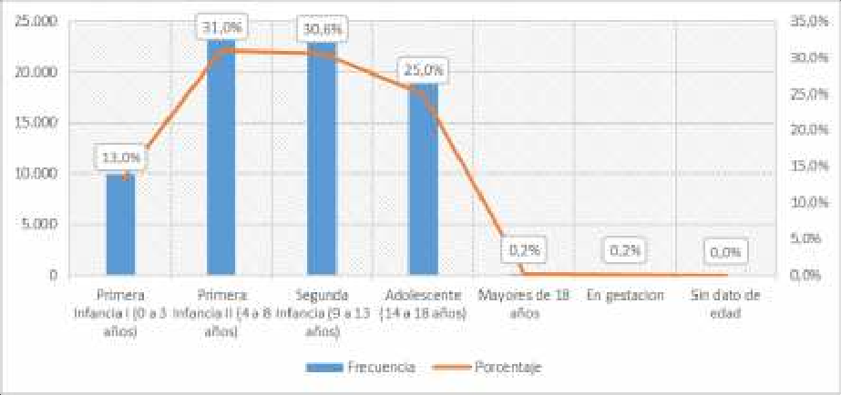
Fuente: SENAINFO DEPLAE

Table 214
TIEMPO DE PERMANENCIA | FRECUENCIA |  | PORCENTAJE
0 A 30 DÍAS | 2,535 |  | 8.2%
31 A 120 DÍAS | 7,861 |  | 25.6%
121 A 365 DÍAS | 12,431 |  | 40.4%
1 A 2 AÑOS | 5,892 |  | 19.2%
MÁS DE 2 AÑOS | 2,036 |  | 6.6%
TOTAL | 30,755 |  | 100.0%
Fuente: SENAINFO DEPLAE
Gráfico 39. Tiempo de permanencia de los NNA egresados de la línea de atención OPD. Año 2018
Fuente: SENAINFO DEPLAE
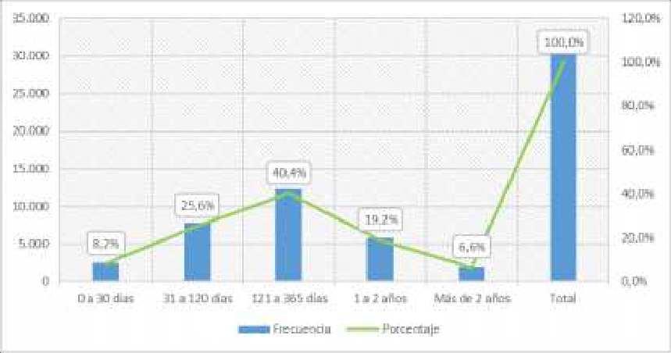
Tabla 181. Tiempo promedio de permanencia en la línea de atención OPD, según tramo de edad y sexo. Año 2018

TRAMO DE EDAD |  | SEXO |  | PERMANENCIA
 |  |  |  | MEDIA
PRIMERA INFANCIA I (0 A 3 AÑOS) |  | Hombres |  | 224.5
 |  | Mujeres |  | 212.0
PRIMERA INFANCIA II (4 A 8 AÑOS) |  | Hombres |  | 274.9
 |  | Mujeres |  | 272.8
SEGUNDA INFANCIA (9 A 13 AÑOS) |  | Hombres |  | 291.7
 |  | Mujeres |  | 277.1
ADOLESCENTE (14 A 18 AÑOS) |  | Hombres |  | 295.6
 |  | Mujeres |  | 284.7
MAYORES DE 18 AÑOS |  | Hombres |  | 1,050.8

